策略分析
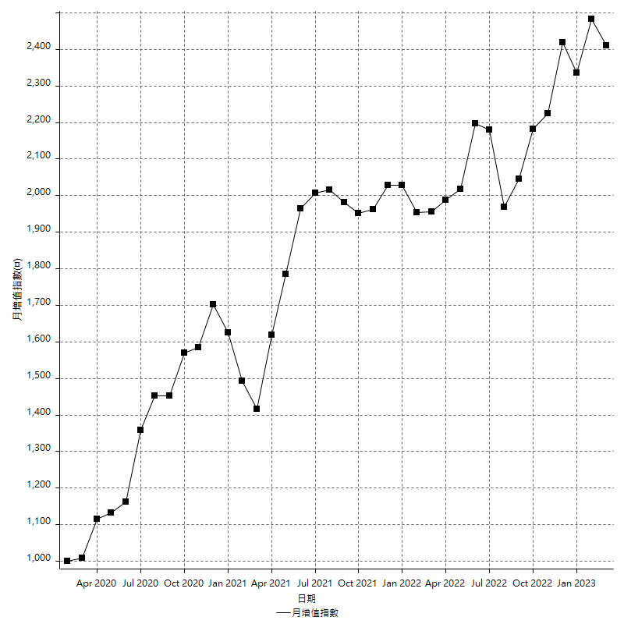
策略績效總結果

 | 所有交易 | 多單 | 空單
淨利 | 275600 | -4600 | 280200
毛利 | 1353200 | 3800 | 1349400
毛損 | -1077600 | -8400 | -1069200
調整後淨利 | 80967.228267 | -16800 | 85928.286192
調整後毛利 | 1246552.8998 | 0 | 1242720.5631
調整後毛損 | -1165585.6716 | -16800 | -1156792.2769
特定淨利 | -14200 | -4600 | -9600
特定毛利 | 1063400 | 3800 | 1059600
特定毛損 | -1077600 | -8400 | -1069200
帳戶所需金額 | 75600 | 8400 | 67400
帳戶報酬 | 364.55026455 | -54.761904762 | 415.72700297
初始資本報酬 | 137.8 | -2.3 | 140.1
最大策略虧損 | -79000 | -8400 | -70600
最大策略虧損 (%) | -22.379603399 | -4.1216879293 | -20.217640321
最大平倉交易虧損 | -75600 | -8400 | -67400
最大平倉交易虧損 (%) | -21.575342466 | -4.1216879293 | -19.388343912
最大的策略虧損報酬 | 3.4886075949 | -0.54761904762 | 3.9688385269
獲利因子 | 1.2557535264 | -0.45238095238 | 1.2620650954
調整獲利因子 | 1.0694648452 | 0 | 1.0742815179
特定獲利因子 | -0.98682256867 | -0.45238095238 | -0.99102132435
最大持有契約數量 | 1 | 1 | 1
滑價支付 | 90400 | 400 | 90000
佣金支付 | 0 | 0 | 0
未平倉部位損益 | n/a | n/a | n/a
年報酬率 | 44.738762885 | -0.74672826296 | 45.485491148
月報酬率 | 3.7282302404 | -0.062227355246 | 3.7904575957
買進持有績效 | 71211.34461 | 66319.939602 | 71211.34461
平均月報酬 | 7252.6315789
月報酬的標準差 | 19768.972917

績效比率

成長潛力比(Upside Potential Ratio) | 50.247906926
夏普比率 | 0.4187454196
索丁諾比率 | 0.79485441512
Fouse 比率 | 0.022178125758
Calmar 比率 | 0.0053630363036
Sterling 比率 | 0.0019537429476
淨利/最大損失百分比 | 3280.952381
淨利/最大交易績效拉回百分比 | 3445
淨利/最大策略績效拉回百分比 | 348.86075949
特定淨利/最大損失百分比 | -169.04761905
特定淨利/最大交易績效拉回百分比 | -177.5
特定淨利/最大策略績效拉回百分比 | -17.974683544
調整後淨利/最大損失百分比 | 963.89557461
調整後淨利/最大交易績效拉回百分比 | 1012.0903533
調整後淨利/最大策略績效拉回百分比 | 102.49016236

時間分析

交易期間 | 3 Yrs, 1 Mth, 3 Dys, 11 Mins
策略在市場的時間 | 12 Dys, 3 Hrs, 30 Mins
策略在市場的時間百分比 | 1.0796222989
最長的持平期間 | 1 Mth, 5 Dys, 22 Hrs, 1 Min
最大獲利日期 | 2021-05-19
最大虧損日期 | 2020-02-12
最大策略虧損日期 | 3/10/21
最大平倉交易虧損日期 | 3/3/21

詳細權益曲線

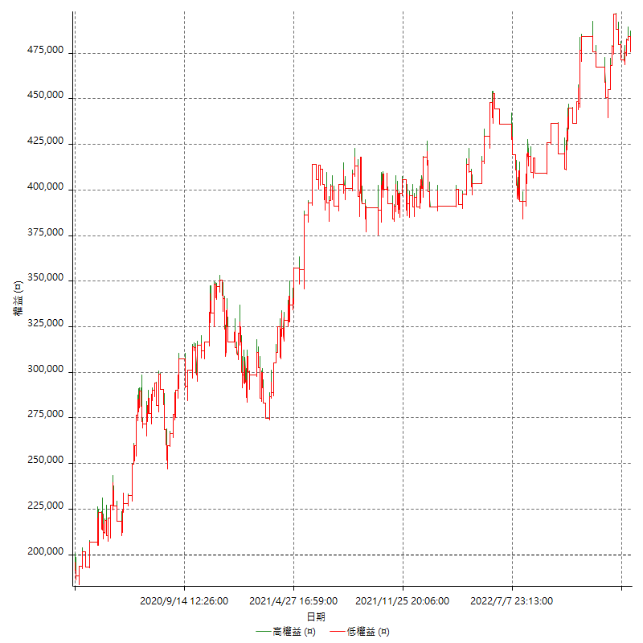

詳細權益曲線及績效拉回

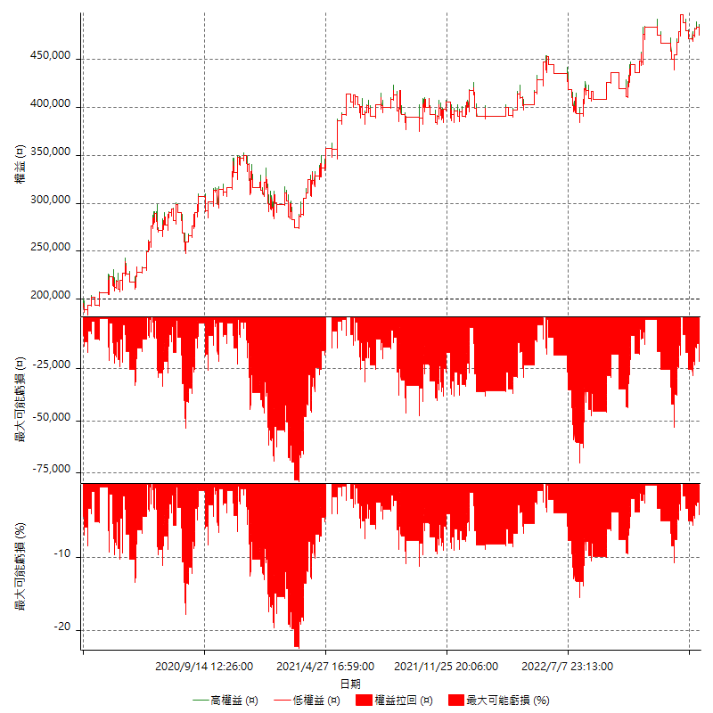

多單詳細權益曲線

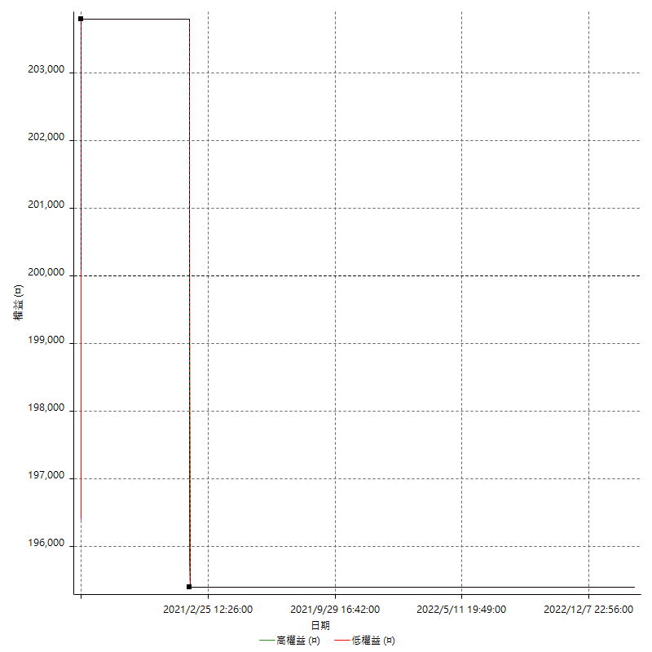

空單詳細權益曲線

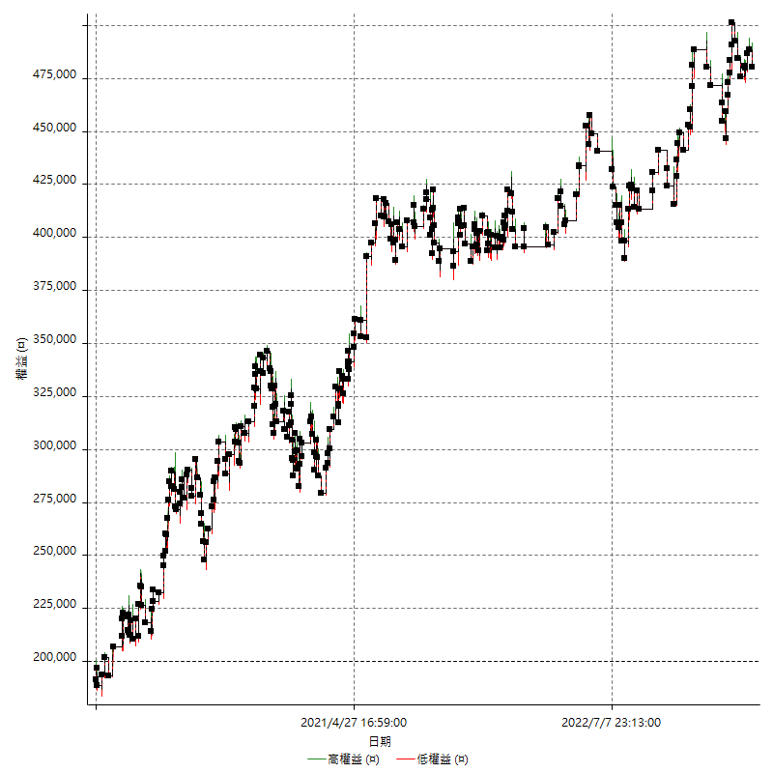

權益增加 & 拉回

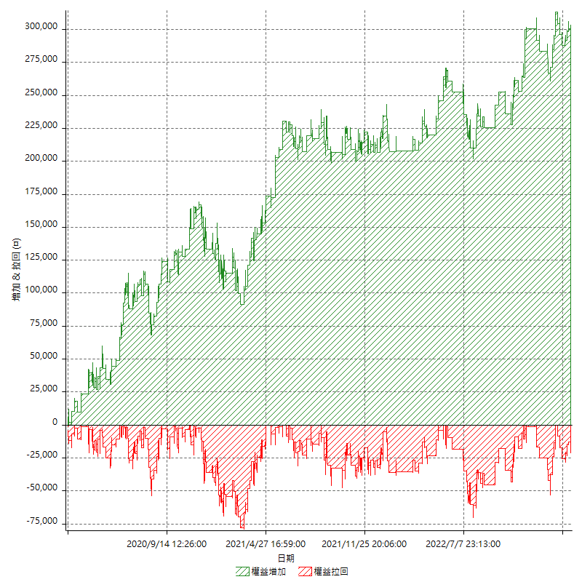

權益增加 & 拉回(%)

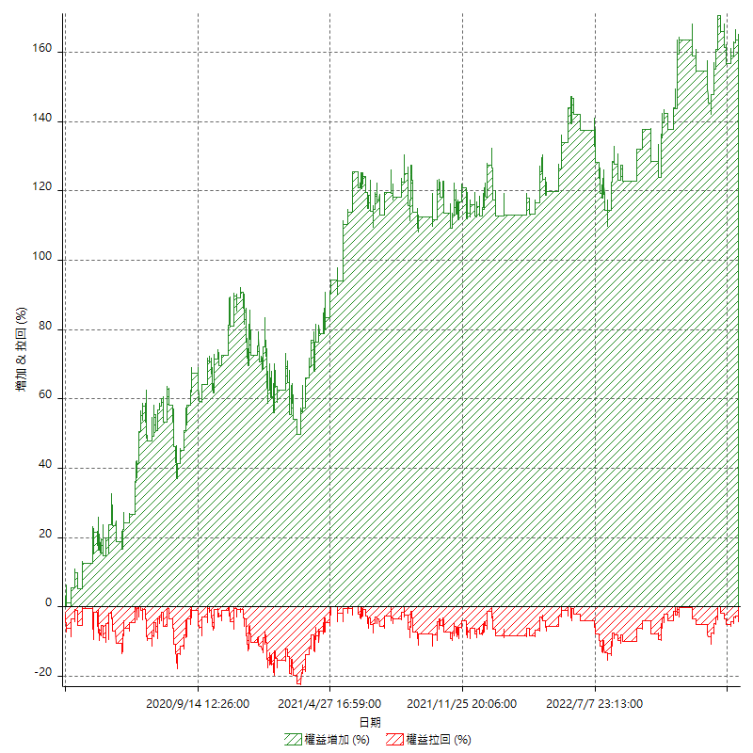

平倉權益曲線

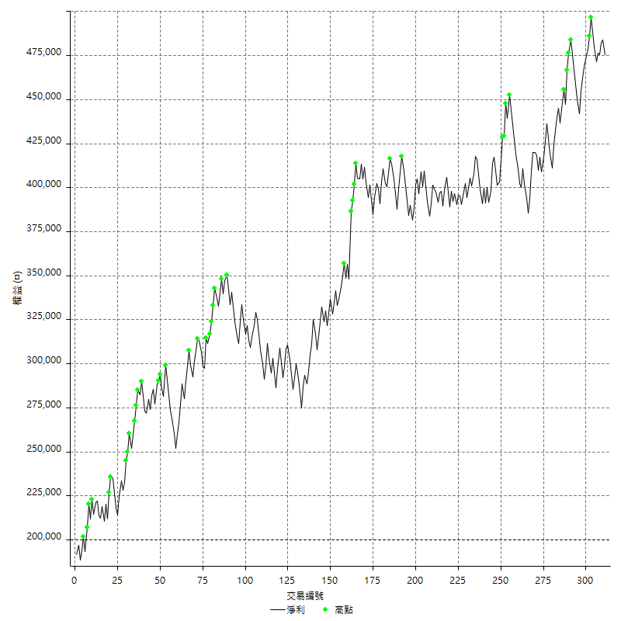

平倉權益曲線及績效拉回

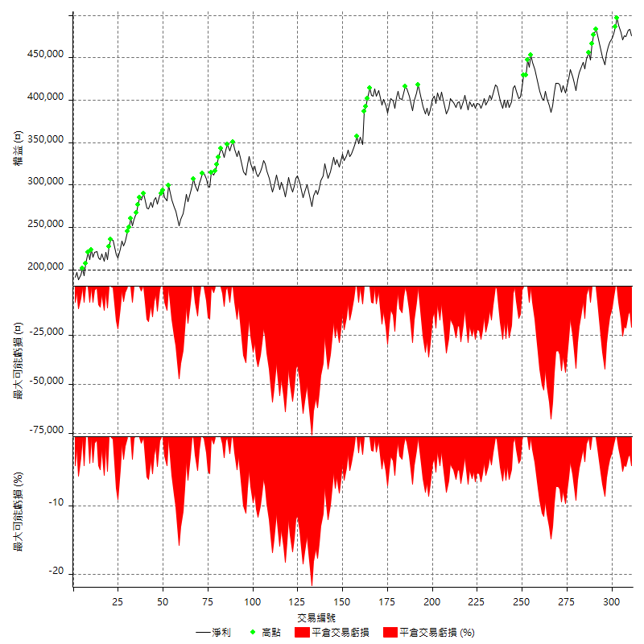

買進持有績效



月增值指數

交易分析
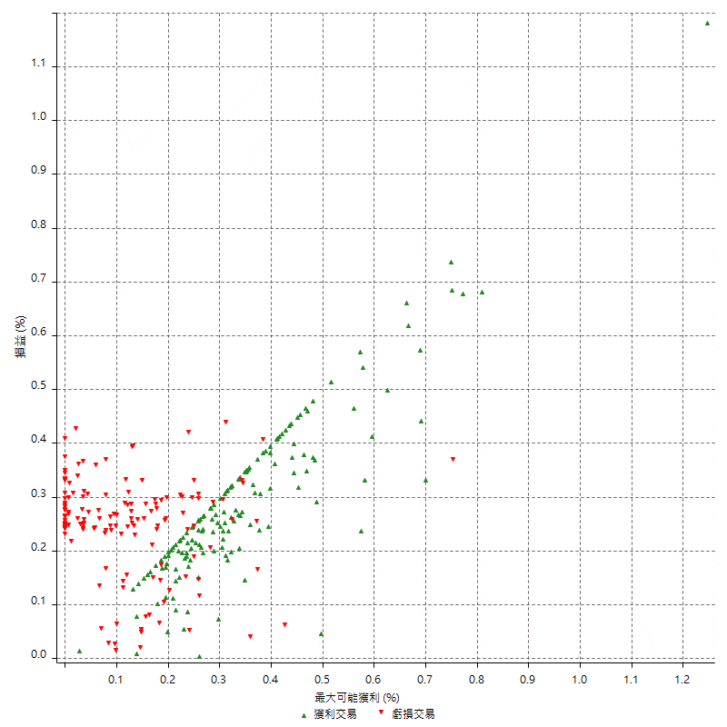
總交易分析

 | 所有交易 | 多單 | 空單
交易總次數 | 311 | 2 | 309
未平倉交易總數量 | 0 | 0 | 0
獲利交易次數 | 161 | 1 | 160
虧損交易次數 | 150 | 1 | 149
勝率 | 51.768488746 | 50 | 51.779935275
平均交易(獲利 & 虧損) | 886.17363344 | -2300 | 906.7961165
平均獲利交易 | 8404.9689441 | 3800 | 8433.75
平均虧損交易 | -7184 | -8400 | -7175.8389262
平均獲利/平均虧損 比率 | 1.1699567016 | -0.45238095238 | 1.1752981201
最大的交易獲利 | 38400 | 3800 | 38400
最大的交易虧損 | -8400 | -8400 | -8400
平倉交易的平均K棒數 | 4 | 2 | 4
獲利平倉交易的平均K棒數 | 3.8 | 2 | 3.8
虧損平倉交易的平均K棒數 | 4.2 | 2 | 4.2
平倉交易間的平均K棒數 | n/a | n/a | n/a
獲利平倉交易間的平均K棒數 | 321.6 | 52389 | 323.7
虧損平倉交易間的平均K棒數 | 345.1 | 52389 | 347.4

極端交易

 | 全部 | 正 | 負
1 Std. Deviation of Avg. Trade | 8508.8209537 | 4148.3099155 | 2345.6393928
平均交易金額 +1標準差 | 9394.9945871 | 12553.27886 | -4838.3606072
平均交易金額 -1標準差 | -7622.6473202 | 4256.6590286 | -9529.6393928
極端交易次數 | 18 | 18 | 0
極端交易損益比 |  | 289800

最大獲利/最大虧損

 | 最大可能獲利 | 最大可能虧損
最大值 | 40400 | -8000
最大值日期 | 2021-05-19 | 2020-02-12
平均值 | 6781.3504823 | -5091.318328
最大值 (%) | 1.2462981244 | -0.4158004158
最大值 (%) 日期 | 2021-05-19 | 2020-03-26
平均值 (%) | 0.23502409797 | -0.17414531301
1標準差 | 4958.4635474 | 2917.6031698
平均交易金額 +1標準差 | 11739.81403 | -2173.7151582
平均交易金額 -1標準差 | 1822.8869349 | -8008.9214978

交易序列分析

Z值 | -0.31908167787
信賴界限 | 0.25033582066
策略精確預期 | 886.17363344
最大連續獲利交易次數 | 7
最大連續虧損交易次數 | 7
最大連續獲利金額 | 66000
最大連續虧損金額 | -52600
最大連續獲利 (%) | 18.965517241
最大連續虧損 (%) | -15.785953177

交易序列統計量

連續獲利 | 序列編號 | 序列的平均獲利 | 下筆交易的平均虧損
1 | 28 | 8514.2857143 | -7371.4285714
2 | 26 | 7992.3076923 | -6792.3076923
3 | 11 | 8200 | -7200
4 | 9 | 9105.5555556 | -6511.1111111
5 | 1 | 9240 | -8400
7 | 1 | 7800 | -8400
連續虧損 | 序列編號 | 序列的平均虧損 | 下筆交易的平均獲利
1 | 39 | -7435.8974359 | 8800
2 | 20 | -6805 | 8000
3 | 8 | -7458.3333333 | 8100
4 | 6 | -6533.3333333 | 11100
5 | 2 | -7980 | 10100
6 | 1 | -7866.6666667 | 8000
7 | 1 | -7514.2857143 | 10400

總交易

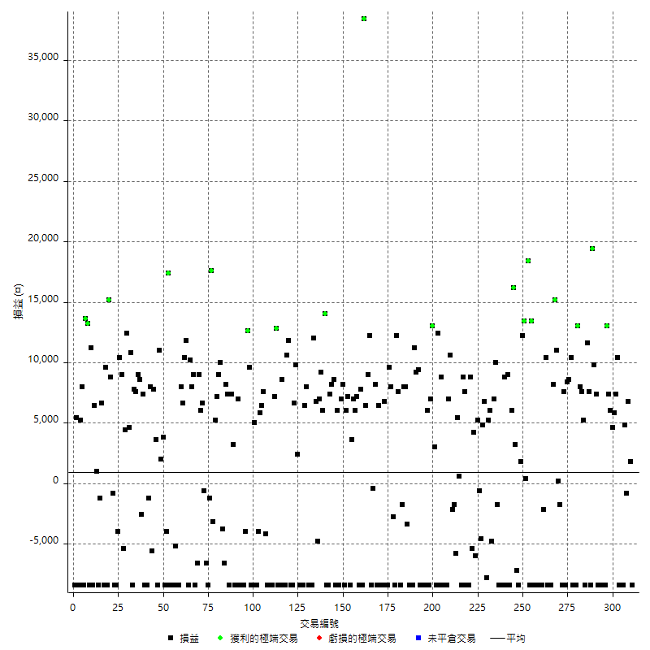

獲利交易

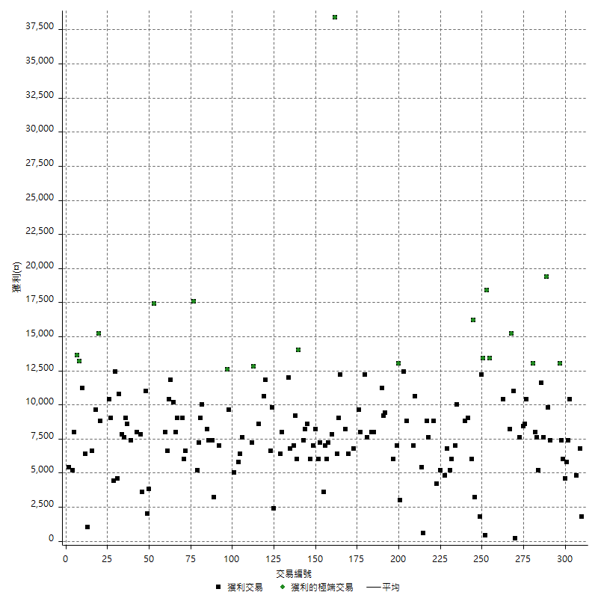

虧損交易

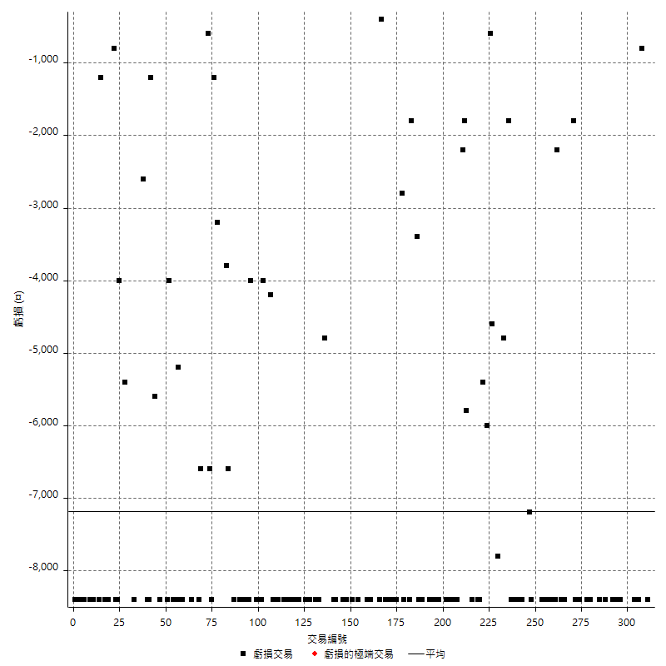

最大可能虧損

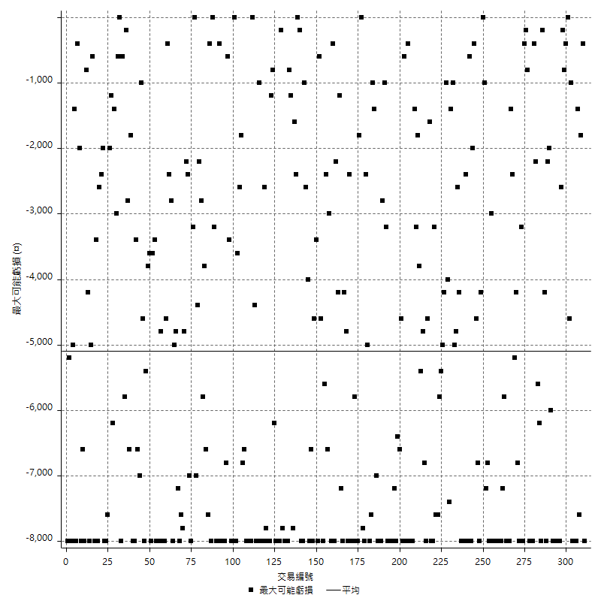

虧損的損益

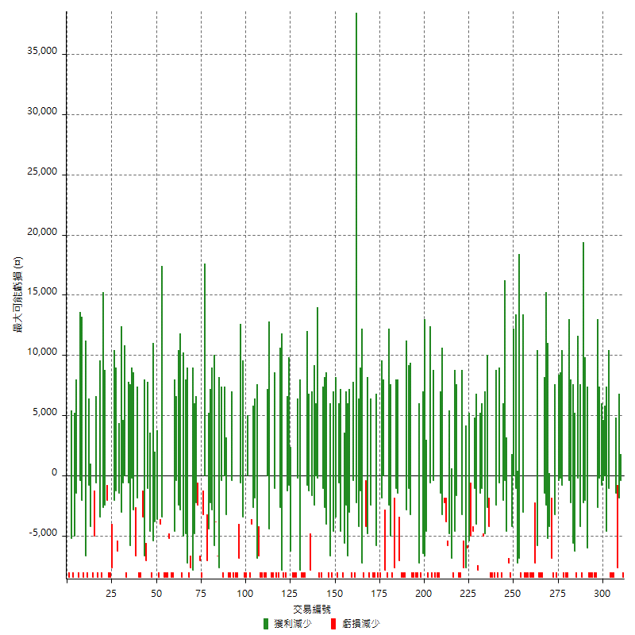

最大虧損幅度

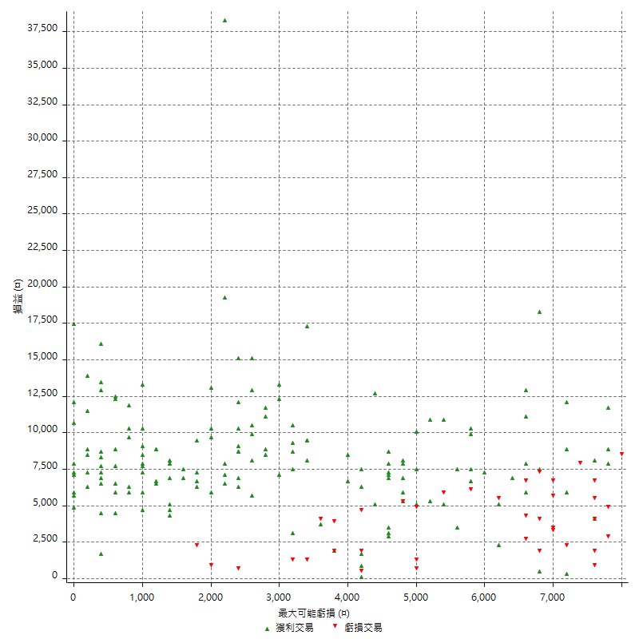

最大虧損幅度 (%)

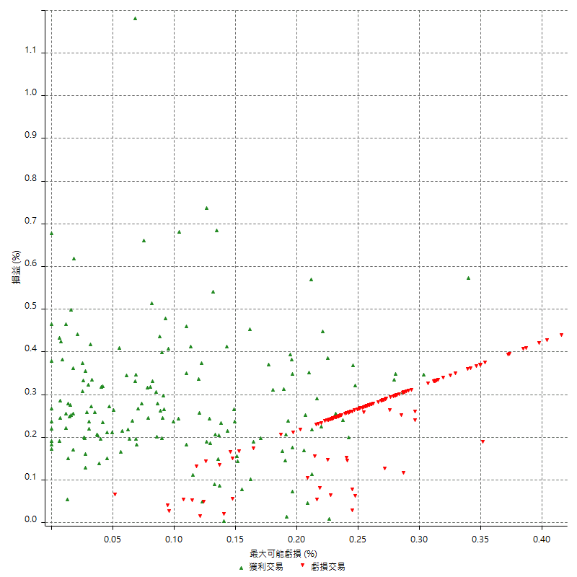

最大可能獲利

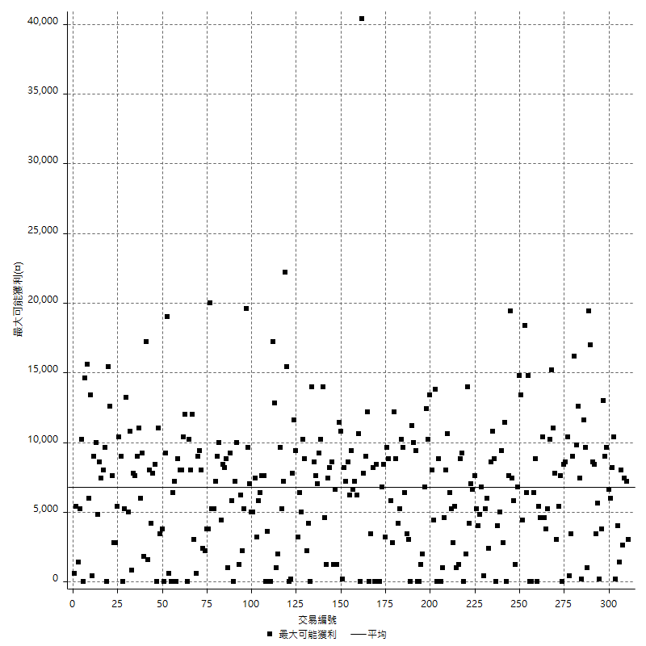

獲利的損益

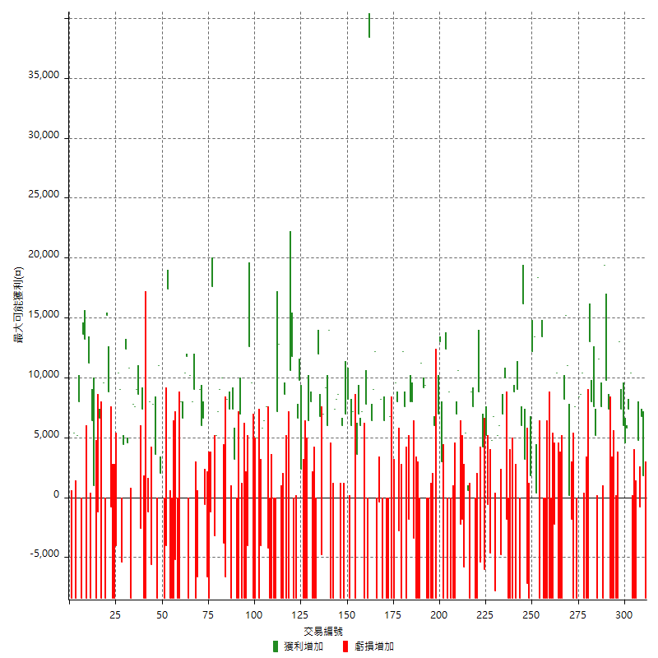

最大獲利幅度

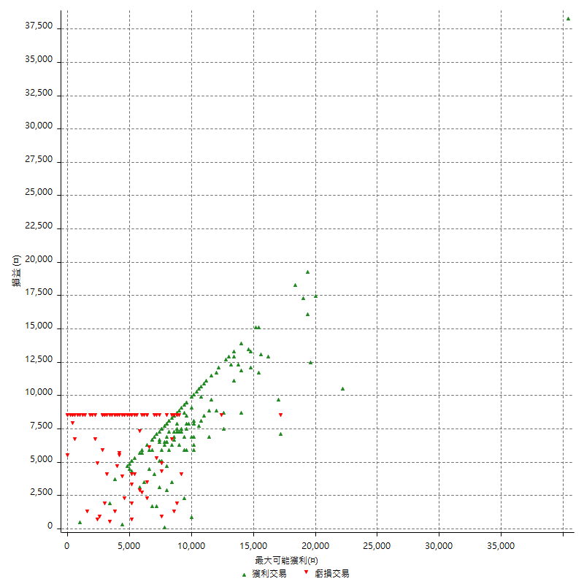

最大獲利幅度 (%)

週期性分析
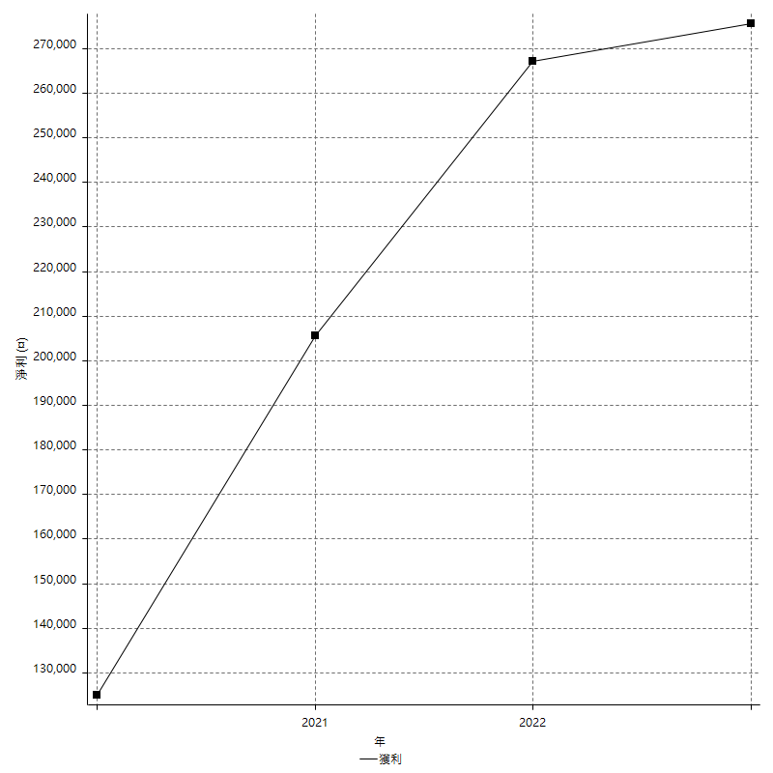
Daily Period Analysis

期間 | 獲利(¤) | 獲利(%) | 毛利 | 毛損 | 交易次數 | 勝率
2023-03-07 | -8400 | -1.7355371901 | 0 | -8400 | 1 | 0
2023-03-02 | 1800 | 0.37328909166 | 1800 | 0 | 1 | 100
2023-02-24 | 6800 | 1.4303744215 | 6800 | 0 | 1 | 100
2023-02-21 | 4000 | 0.84853627493 | 4800 | -800 | 2 | 50
2023-02-14 | -8400 | -1.7507294706 | 0 | -8400 | 1 | 0
2023-02-09 | -8400 | -1.7206063089 | 0 | -8400 | 1 | 0
2023-02-03 | -8400 | -1.6915022151 | 0 | -8400 | 1 | 0
2023-01-31 | 17800 | 3.7176274018 | 17800 | 0 | 2 | 100
2023-01-17 | 10400 | 2.220324509 | 10400 | 0 | 2 | 100
2023-01-13 | 13400 | 2.9450549451 | 13400 | 0 | 2 | 100
2023-01-10 | 4600 | 1.0213143872 | 13000 | -8400 | 2 | 50
2023-01-04 | -16800 | -3.595890411 | 0 | -16800 | 2 | 0
2022-12-15 | -8400 | -1.7661900757 | 0 | -8400 | 1 | 0
2022-12-09 | -8400 | -1.7355371901 | 0 | -8400 | 1 | 0
2022-11-18 | 7400 | 1.5526647084 | 7400 | 0 | 1 | 100
2022-11-16 | 29200 | 6.5265981225 | 29200 | 0 | 2 | 100
2022-11-14 | -800 | -0.17849174476 | 7600 | -8400 | 2 | 50
2022-11-10 | 11600 | 2.6568941823 | 11600 | 0 | 1 | 100
2022-11-02 | -8400 | -1.8876404494 | 0 | -8400 | 1 | 0
2022-10-26 | 5200 | 1.1823556162 | 5200 | 0 | 1 | 100
2022-10-24 | 7600 | 1.7584451643 | 7600 | 0 | 1 | 100
2022-10-21 | 21000 | 5.1070038911 | 21000 | 0 | 2 | 100
2022-10-18 | -8400 | -2.0019065777 | 0 | -8400 | 1 | 0
2022-10-05 | -16800 | -3.8496791934 | 0 | -16800 | 2 | 0
2022-09-21 | 10400 | 2.441314554 | 10400 | 0 | 1 | 100
2022-09-13 | 17000 | 4.1564792176 | 17000 | 0 | 2 | 100
2022-08-19 | -8400 | -2.0124580738 | 0 | -8400 | 1 | 0
2022-08-17 | 7600 | 1.8545632016 | 7600 | 0 | 1 | 100
2022-08-12 | -8400 | -2.0086083214 | 0 | -8400 | 1 | 0
2022-08-08 | -1600 | -0.38113387327 | 200 | -1800 | 2 | 50
2022-08-04 | 11000 | 2.6908023483 | 11000 | 0 | 1 | 100
2022-08-03 | 15200 | 3.8617886179 | 15200 | 0 | 1 | 100
2022-07-28 | -200 | -0.050787201625 | 8200 | -8400 | 2 | 50
2022-07-22 | -16800 | -4.0915733074 | 0 | -16800 | 2 | 0
2022-07-20 | 10400 | 2.5987006497 | 10400 | 0 | 1 | 100
2022-07-19 | -2200 | -0.54671968191 | 0 | -2200 | 1 | 0
2022-07-15 | -8400 | -2.0447906524 | 0 | -8400 | 1 | 0
2022-07-14 | -8400 | -2.0038167939 | 0 | -8400 | 1 | 0
2022-07-08 | -8400 | -1.9644527596 | 0 | -8400 | 1 | 0
2022-07-07 | -8400 | -1.9266055046 | 0 | -8400 | 1 | 0
2022-06-15 | -8400 | -1.8901890189 | 0 | -8400 | 1 | 0
2022-06-06 | -8400 | -1.8551236749 | 0 | -8400 | 1 | 0
2022-06-01 | 13400 | 3.0496131088 | 13400 | 0 | 1 | 100
2022-05-31 | -8400 | -1.8758374274 | 0 | -8400 | 1 | 0
2022-05-26 | 18400 | 4.2850489054 | 18400 | 0 | 1 | 100
2022-05-16 | 13800 | 3.3205004812 | 13800 | 0 | 2 | 100
2022-05-11 | 12200 | 3.0242935052 | 12200 | 0 | 1 | 100
2022-04-21 | 1800 | 0.44820717131 | 1800 | 0 | 1 | 100
2022-04-20 | -8400 | -2.0487804878 | 0 | -8400 | 1 | 0
2022-04-14 | -4000 | -0.96618357488 | 3200 | -7200 | 2 | 50
2022-04-11 | 16200 | 4.07239819 | 16200 | 0 | 1 | 100
2022-03-31 | 6000 | 1.5313935681 | 6000 | 0 | 1 | 100
2022-03-23 | -8400 | -2.0989505247 | 0 | -8400 | 1 | 0
2022-03-18 | 9000 | 2.3006134969 | 9000 | 0 | 1 | 100
2022-02-10 | 400 | 0.10235414534 | 8800 | -8400 | 2 | 50
2022-01-18 | -8400 | -2.1042084168 | 0 | -8400 | 1 | 0
2022-01-13 | -16800 | -4.0384615385 | 0 | -16800 | 2 | 0
2022-01-12 | -1800 | -0.43082814744 | 0 | -1800 | 1 | 0
2022-01-05 | 17000 | 4.2415169661 | 17000 | 0 | 2 | 100
2022-01-03 | -4800 | -1.1834319527 | 0 | -4800 | 1 | 0
2021-12-30 | 11200 | 2.8397565923 | 11200 | 0 | 2 | 100
2021-12-29 | -1000 | -0.25290844714 | 6800 | -7800 | 2 | 50
2021-12-28 | 4800 | 1.2288786482 | 4800 | 0 | 1 | 100
2021-12-22 | -5200 | -1.3137948459 | 0 | -5200 | 2 | 0
2021-12-17 | 5200 | 1.3312852023 | 5200 | 0 | 1 | 100
2021-12-15 | -6000 | -1.5128593041 | 0 | -6000 | 1 | 0
2021-12-08 | 4200 | 1.0703363914 | 4200 | 0 | 1 | 100
2021-12-03 | 3400 | 0.87403598972 | 8800 | -5400 | 2 | 50
2021-12-02 | -16800 | -4.1399704288 | 0 | -16800 | 2 | 0
2021-11-25 | 7600 | 1.9085886489 | 7600 | 0 | 1 | 100
2021-11-19 | 8800 | 2.2598870056 | 8800 | 0 | 1 | 100
2021-11-18 | -8400 | -2.1116138763 | 0 | -8400 | 1 | 0
2021-11-17 | 6000 | 1.5313935681 | 6000 | 0 | 2 | 100
2021-11-16 | -7600 | -1.9028542814 | 0 | -7600 | 2 | 0
2021-11-12 | 8400 | 2.1483375959 | 10600 | -2200 | 2 | 50
2021-11-10 | 7000 | 1.8229166667 | 7000 | 0 | 1 | 100
2021-11-08 | -8400 | -2.1406727829 | 0 | -8400 | 1 | 0
2021-10-28 | -8400 | -2.0958083832 | 0 | -8400 | 1 | 0
2021-10-27 | 400 | 0.0999000999 | 8800 | -8400 | 2 | 50
2021-10-21 | -8400 | -2.0547945205 | 0 | -8400 | 1 | 0
2021-10-20 | 4000 | 0.98814229249 | 12400 | -8400 | 2 | 50
2021-10-18 | 16000 | 4.1152263374 | 16000 | 0 | 2 | 100
2021-10-08 | -1400 | -0.35879036392 | 7000 | -8400 | 2 | 50
2021-09-14 | 6000 | 1.5616866216 | 6000 | 0 | 1 | 100
2021-09-13 | -8400 | -2.139582272 | 0 | -8400 | 1 | 0
2021-09-06 | -16800 | -4.1035661944 | 0 | -16800 | 2 | 0
2021-09-03 | -8400 | -2.0105313547 | 0 | -8400 | 1 | 0
2021-09-02 | 18600 | 4.6593186373 | 18600 | 0 | 2 | 100
2021-09-01 | 2800 | 0.70635721493 | 11200 | -8400 | 2 | 50
2021-08-30 | -16800 | -4.0658276864 | 0 | -16800 | 2 | 0
2021-08-24 | 4600 | 1.1257953989 | 8000 | -3400 | 2 | 50
2021-08-19 | 8000 | 1.9970044933 | 8000 | 0 | 1 | 100
2021-08-05 | -1800 | -0.44731610338 | 0 | -1800 | 1 | 0
2021-08-03 | -800 | -0.19841269841 | 7600 | -8400 | 2 | 50
2021-07-23 | 12200 | 3.1202046036 | 12200 | 0 | 1 | 100
2021-07-15 | -8400 | -2.1031547321 | 0 | -8400 | 1 | 0
2021-07-12 | -2800 | -0.69617105917 | 0 | -2800 | 1 | 0
2021-07-08 | 8000 | 2.029426687 | 8000 | 0 | 1 | 100
2021-07-06 | 1200 | 0.30534351145 | 9600 | -8400 | 2 | 50
2021-07-01 | -8400 | -2.0926756353 | 0 | -8400 | 1 | 0
2021-06-29 | 6800 | 1.7232640649 | 6800 | 0 | 1 | 100
2021-06-28 | -8400 | -2.0843672457 | 0 | -8400 | 1 | 0
2021-06-24 | -8400 | -2.0418084589 | 0 | -8400 | 1 | 0
2021-06-18 | -2000 | -0.48379293662 | 6400 | -8400 | 2 | 50
2021-06-16 | 7800 | 1.9230769231 | 8200 | -400 | 2 | 50
2021-06-10 | -8400 | -2.0289855072 | 0 | -8400 | 1 | 0
2021-06-02 | 21200 | 5.3971486762 | 21200 | 0 | 2 | 100
2021-05-26 | 6400 | 1.6563146998 | 6400 | 0 | 1 | 100
2021-05-19 | 30000 | 8.4175084175 | 38400 | -8400 | 2 | 50
2021-05-10 | -600 | -0.16806722689 | 7800 | -8400 | 2 | 50
2021-04-28 | 7200 | 2.0583190395 | 7200 | 0 | 1 | 100
2021-04-27 | 13000 | 3.8598574822 | 13000 | 0 | 2 | 100
2021-04-20 | -4800 | -1.4051522248 | 3600 | -8400 | 2 | 50
2021-04-19 | 13200 | 4.0194884287 | 13200 | 0 | 2 | 100
2021-04-16 | -200 | -0.060864272672 | 8200 | -8400 | 2 | 50
2021-04-09 | -1400 | -0.42424242424 | 7000 | -8400 | 2 | 50
2021-04-08 | 6000 | 1.8518518519 | 6000 | 0 | 1 | 100
2021-04-01 | 200 | 0.061766522545 | 8600 | -8400 | 2 | 50
2021-03-31 | 15600 | 5.0616482803 | 15600 | 0 | 2 | 100
2021-03-30 | -16800 | -5.1692307692 | 0 | -16800 | 2 | 0
2021-03-25 | 14000 | 4.501607717 | 14000 | 0 | 1 | 100
2021-03-23 | 6000 | 1.9672131148 | 6000 | 0 | 1 | 100
2021-03-17 | 16200 | 5.6094182825 | 16200 | 0 | 2 | 100
2021-03-12 | 2000 | 0.69735006974 | 6800 | -4800 | 2 | 50
2021-03-10 | 12000 | 4.3668122271 | 12000 | 0 | 1 | 100
2021-03-03 | -8400 | -2.9661016949 | 0 | -8400 | 1 | 0
2021-02-24 | -8400 | -2.8806584362 | 0 | -8400 | 1 | 0
2021-02-23 | -8400 | -2.8 | 0 | -8400 | 1 | 0
2021-02-22 | 14400 | 5.0420168067 | 14400 | 0 | 2 | 100
2021-02-18 | -16800 | -5.5555555556 | 0 | -16800 | 2 | 0
2021-02-05 | -8400 | -2.7027027027 | 0 | -8400 | 1 | 0
2021-02-03 | 12200 | 4.0857334226 | 12200 | 0 | 2 | 100
2021-01-20 | -1800 | -0.59920106525 | 6600 | -8400 | 2 | 50
2021-01-18 | -8400 | -2.7202072539 | 0 | -8400 | 1 | 0
2021-01-15 | 22400 | 7.8212290503 | 22400 | 0 | 2 | 100
2021-01-14 | -8400 | -2.8493894166 | 0 | -8400 | 1 | 0
2021-01-12 | 200 | 0.067888662593 | 8600 | -8400 | 2 | 50
2021-01-11 | -8400 | -2.7722772277 | 0 | -8400 | 1 | 0
2021-01-08 | 4400 | 1.4735432016 | 12800 | -8400 | 2 | 50
2021-01-06 | -1200 | -0.40026684456 | 7200 | -8400 | 2 | 50
2021-01-05 | -16800 | -5.3063802906 | 0 | -16800 | 2 | 0
2021-01-04 | -8400 | -2.5846153846 | 0 | -8400 | 1 | 0
2020-12-31 | 3400 | 1.0572139303 | 7600 | -4200 | 2 | 50
2020-12-29 | 12200 | 3.9431157078 | 12200 | 0 | 2 | 100
2020-12-25 | -4000 | -1.2763241863 | 0 | -4000 | 1 | 0
2020-12-22 | -8400 | -2.6103169671 | 0 | -8400 | 1 | 0
2020-12-21 | 5000 | 1.5782828283 | 5000 | 0 | 1 | 100
2020-12-09 | -8400 | -2.5830258303 | 0 | -8400 | 1 | 0
2020-12-08 | -8400 | -2.5179856115 | 0 | -8400 | 1 | 0
2020-12-07 | 22200 | 7.1290944123 | 22200 | 0 | 2 | 100
2020-12-04 | -4000 | -1.268230818 | 0 | -4000 | 1 | 0
2020-12-03 | -8400 | -2.5941939469 | 0 | -8400 | 1 | 0
2020-12-02 | -16800 | -4.932472108 | 0 | -16800 | 2 | 0
2020-11-30 | -1400 | -0.40935672515 | 7000 | -8400 | 2 | 50
2020-11-27 | -8400 | -2.397260274 | 0 | -8400 | 1 | 0
2020-11-24 | 3200 | 0.92165898618 | 3200 | 0 | 1 | 100
2020-11-17 | -1000 | -0.28719126939 | 7400 | -8400 | 2 | 50
2020-11-12 | 15600 | 4.6903187011 | 15600 | 0 | 2 | 100
2020-11-06 | -6600 | -1.945754717 | 0 | -6600 | 1 | 0
2020-11-05 | 6200 | 1.8618618619 | 10000 | -3800 | 2 | 50
2020-11-04 | 16200 | 5.1136363636 | 16200 | 0 | 2 | 100
2020-10-26 | 5200 | 1.6688061617 | 5200 | 0 | 1 | 100
2020-10-20 | -3200 | -1.0165184244 | 0 | -3200 | 1 | 0
2020-10-13 | 17600 | 5.9219380888 | 17600 | 0 | 1 | 100
2020-10-12 | -1200 | -0.40214477212 | 0 | -1200 | 1 | 0
2020-10-08 | -8400 | -2.7379400261 | 0 | -8400 | 1 | 0
2020-10-07 | -6600 | -2.1059349075 | 0 | -6600 | 1 | 0
2020-10-05 | -600 | -0.19108280255 | 0 | -600 | 1 | 0
2020-09-29 | 12600 | 4.1804910418 | 12600 | 0 | 2 | 100
2020-09-21 | 9000 | 3.0779753762 | 9000 | 0 | 1 | 100
2020-09-15 | -15000 | -4.8796356539 | 0 | -15000 | 2 | 0
2020-09-03 | 9000 | 3.0160857909 | 9000 | 0 | 1 | 100
2020-09-02 | 8000 | 2.7548209366 | 8000 | 0 | 1 | 100
2020-08-27 | 10200 | 3.6402569593 | 10200 | 0 | 1 | 100
2020-08-26 | 3400 | 1.2283236994 | 11800 | -8400 | 2 | 50
2020-08-24 | 10400 | 3.9039039039 | 10400 | 0 | 1 | 100
2020-08-18 | 6600 | 2.5404157044 | 6600 | 0 | 1 | 100
2020-08-13 | 8000 | 3.1771247021 | 8000 | 0 | 1 | 100
2020-08-11 | -8400 | -3.2282859339 | 0 | -8400 | 1 | 0
2020-08-10 | -8400 | -3.1273268801 | 0 | -8400 | 1 | 0
2020-08-06 | -13600 | -4.8192771084 | 0 | -13600 | 2 | 0
2020-08-05 | -8400 | -2.8905712319 | 0 | -8400 | 1 | 0
2020-07-30 | -8400 | -2.8093645485 | 0 | -8400 | 1 | 0
2020-07-28 | 17400 | 6.1789772727 | 17400 | 0 | 1 | 100
2020-07-22 | -12400 | -4.2176870748 | 0 | -12400 | 2 | 0
2020-07-20 | 3800 | 1.3094417643 | 3800 | 0 | 1 | 100
2020-07-15 | 2000 | 0.69396252602 | 2000 | 0 | 1 | 100
2020-07-14 | 11000 | 3.9682539683 | 11000 | 0 | 1 | 100
2020-07-09 | -8400 | -2.9411764706 | 0 | -8400 | 1 | 0
2020-07-07 | 11400 | 4.1575492341 | 11400 | 0 | 2 | 100
2020-07-03 | 2400 | 0.88300220751 | 8000 | -5600 | 2 | 50
2020-06-24 | -1200 | -0.43956043956 | 0 | -1200 | 1 | 0
2020-06-23 | -8400 | -2.9850746269 | 0 | -8400 | 1 | 0
2020-06-22 | -8400 | -2.8985507246 | 0 | -8400 | 1 | 0
2020-06-17 | 4800 | 1.6842105263 | 7400 | -2600 | 2 | 50
2020-06-15 | 8600 | 3.1114327062 | 8600 | 0 | 1 | 100
2020-06-11 | 16600 | 6.389530408 | 16600 | 0 | 2 | 100
2020-06-09 | 7800 | 3.0952380952 | 7800 | 0 | 1 | 100
2020-06-08 | 2400 | 0.96153846154 | 10800 | -8400 | 2 | 50
2020-06-04 | 17000 | 7.3086844368 | 17000 | 0 | 2 | 100
2020-05-27 | 4400 | 1.9281332165 | 4400 | 0 | 1 | 100
2020-05-19 | 3600 | 1.6028495102 | 9000 | -5400 | 2 | 50
2020-05-18 | 10400 | 4.8552754435 | 10400 | 0 | 1 | 100
2020-05-15 | -4000 | -1.8331805683 | 0 | -4000 | 1 | 0
2020-05-06 | -8400 | -3.706972639 | 0 | -8400 | 1 | 0
2020-04-29 | -8400 | -3.5744680851 | 0 | -8400 | 1 | 0
2020-04-28 | 8000 | 3.5242290749 | 8800 | -800 | 2 | 50
2020-04-23 | 6800 | 3.0881017257 | 15200 | -8400 | 2 | 50
2020-04-20 | 9600 | 4.5584045584 | 9600 | 0 | 1 | 100
2020-04-15 | -8400 | -3.8356164384 | 0 | -8400 | 1 | 0
2020-04-13 | 6600 | 3.1073446328 | 6600 | 0 | 1 | 100
2020-04-09 | -1200 | -0.56179775281 | 0 | -1200 | 1 | 0
2020-04-08 | -7400 | -3.3484162896 | 1000 | -8400 | 2 | 50
2020-04-07 | -2000 | -0.89686098655 | 6400 | -8400 | 2 | 50
2020-03-27 | 11200 | 5.2880075543 | 11200 | 0 | 1 | 100
2020-03-26 | 4800 | 2.3188405797 | 13200 | -8400 | 2 | 50
2020-03-11 | 13600 | 7.0320579111 | 13600 | 0 | 1 | 100
2020-03-04 | -8400 | -4.1625371655 | 0 | -8400 | 1 | 0
2020-02-26 | 8000 | 4.1279669763 | 8000 | 0 | 1 | 100
2020-02-20 | 5200 | 2.7571580064 | 5200 | 0 | 1 | 100
2020-02-13 | -3000 | -1.5657620042 | 5400 | -8400 | 2 | 50
2020-02-12 | -8400 | -4.2 | 0 | -8400 | 1 | 0

Daily Rolling Period Analysis

期間 | 獲利(¤) | 獲利(%) | 毛利 | 毛損 | 交易次數 | 勝率
當日 - 2023/3/7 | -8400 | -0.28901734104 | 0 | -8400 | 1 | 0
2023/3/6 - 2023/3/7 | -8400 | -0.28901734104 | 0 | -8400 | 1 | 0
2023/3/5 - 2023/3/7 | -8400 | -0.28901734104 | 0 | -8400 | 1 | 0
2023/3/4 - 2023/3/7 | -8400 | -0.28901734104 | 0 | -8400 | 1 | 0
2023/3/3 - 2023/3/7 | -8400 | -0.28901734104 | 0 | -8400 | 1 | 0
2023/3/2 - 2023/3/7 | -6600 | -0.22736668045 | 1800 | -8400 | 2 | 50
2023/3/1 - 2023/3/7 | -6600 | -0.22736668045 | 1800 | -8400 | 2 | 50
2023/2/28 - 2023/3/7 | -6600 | -0.22736668045 | 1800 | -8400 | 2 | 50
2023/2/27 - 2023/3/7 | -6600 | -0.22736668045 | 1800 | -8400 | 2 | 50
2023/2/26 - 2023/3/7 | -6600 | -0.22736668045 | 1800 | -8400 | 2 | 50
2023/2/25 - 2023/3/7 | -6600 | -0.22736668045 | 1800 | -8400 | 2 | 50
2023/2/24 - 2023/3/7 | 200 | 0.0069223314412 | 8600 | -8400 | 3 | 66.666666667
2023/2/23 - 2023/3/7 | 200 | 0.0069223314412 | 8600 | -8400 | 3 | 66.666666667
2023/2/22 - 2023/3/7 | 200 | 0.0069223314412 | 8600 | -8400 | 3 | 66.666666667
2023/2/21 - 2023/3/7 | 4200 | 0.14585359078 | 13400 | -9200 | 5 | 60
2023/2/20 - 2023/3/7 | 4200 | 0.14585359078 | 13400 | -9200 | 5 | 60
2023/2/19 - 2023/3/7 | 4200 | 0.14585359078 | 13400 | -9200 | 5 | 60
2023/2/18 - 2023/3/7 | 4200 | 0.14585359078 | 13400 | -9200 | 5 | 60
2023/2/17 - 2023/3/7 | 4200 | 0.14585359078 | 13400 | -9200 | 5 | 60
2023/2/16 - 2023/3/7 | 4200 | 0.14585359078 | 13400 | -9200 | 5 | 60
2023/2/15 - 2023/3/7 | 4200 | 0.14585359078 | 13400 | -9200 | 5 | 60
2023/2/14 - 2023/3/7 | -4200 | -0.14585359078 | 13400 | -17600 | 6 | 50
2023/2/13 - 2023/3/7 | -4200 | -0.14585359078 | 13400 | -17600 | 6 | 50
2023/2/12 - 2023/3/7 | -4200 | -0.14585359078 | 13400 | -17600 | 6 | 50
2023/2/11 - 2023/3/7 | -4200 | -0.14585359078 | 13400 | -17600 | 6 | 50
2023/2/10 - 2023/3/7 | -4200 | -0.14585359078 | 13400 | -17600 | 6 | 50
2023/2/9 - 2023/3/7 | -12600 | -0.43756077233 | 13400 | -26000 | 7 | 42.857142857
2023/2/8 - 2023/3/7 | -12600 | -0.43756077233 | 13400 | -26000 | 7 | 42.857142857
2023/2/7 - 2023/3/7 | -12600 | -0.43756077233 | 13400 | -26000 | 7 | 42.857142857
2023/2/6 - 2023/3/7 | -12600 | -0.43756077233 | 13400 | -26000 | 7 | 42.857142857
2023/2/5 - 2023/3/7 | -12600 | -0.43756077233 | 13400 | -26000 | 7 | 42.857142857
2023/2/4 - 2023/3/7 | -12600 | -0.43756077233 | 13400 | -26000 | 7 | 42.857142857
2023/2/3 - 2023/3/7 | -21000 | -0.72926795388 | 13400 | -34400 | 8 | 37.5
2023/2/2 - 2023/3/7 | -21000 | -0.72926795388 | 13400 | -34400 | 8 | 37.5
2023/2/1 - 2023/3/7 | -21000 | -0.72926795388 | 13400 | -34400 | 8 | 37.5
2023/1/31 - 2023/3/7 | -3200 | -0.11251758087 | 31200 | -34400 | 10 | 50
2023/1/30 - 2023/3/7 | -3200 | -0.11251758087 | 31200 | -34400 | 10 | 50
2023/1/29 - 2023/3/7 | -3200 | -0.11251758087 | 31200 | -34400 | 10 | 50
2023/1/28 - 2023/3/7 | -3200 | -0.11251758087 | 31200 | -34400 | 10 | 50
2023/1/27 - 2023/3/7 | -3200 | -0.11251758087 | 31200 | -34400 | 10 | 50
2023/1/26 - 2023/3/7 | -3200 | -0.11251758087 | 31200 | -34400 | 10 | 50
2023/1/25 - 2023/3/7 | -3200 | -0.11251758087 | 31200 | -34400 | 10 | 50
2023/1/24 - 2023/3/7 | -3200 | -0.11251758087 | 31200 | -34400 | 10 | 50
2023/1/23 - 2023/3/7 | -3200 | -0.11251758087 | 31200 | -34400 | 10 | 50
2023/1/22 - 2023/3/7 | -3200 | -0.11251758087 | 31200 | -34400 | 10 | 50
2023/1/21 - 2023/3/7 | -3200 | -0.11251758087 | 31200 | -34400 | 10 | 50
2023/1/20 - 2023/3/7 | -3200 | -0.11251758087 | 31200 | -34400 | 10 | 50
2023/1/19 - 2023/3/7 | -3200 | -0.11251758087 | 31200 | -34400 | 10 | 50
2023/1/18 - 2023/3/7 | -3200 | -0.11251758087 | 31200 | -34400 | 10 | 50
2023/1/17 - 2023/3/7 | 7200 | 0.25502975347 | 41600 | -34400 | 12 | 58.333333333
2023/1/16 - 2023/3/7 | 7200 | 0.25502975347 | 41600 | -34400 | 12 | 58.333333333
2023/1/15 - 2023/3/7 | 7200 | 0.25502975347 | 41600 | -34400 | 12 | 58.333333333
2023/1/14 - 2023/3/7 | 7200 | 0.25502975347 | 41600 | -34400 | 12 | 58.333333333
2023/1/13 - 2023/3/7 | 20600 | 0.73666142183 | 55000 | -34400 | 14 | 64.285714286
2023/1/12 - 2023/3/7 | 20600 | 0.73666142183 | 55000 | -34400 | 14 | 64.285714286
2023/1/11 - 2023/3/7 | 20600 | 0.73666142183 | 55000 | -34400 | 14 | 64.285714286
2023/1/10 - 2023/3/7 | 25200 | 0.90961593994 | 68000 | -42800 | 16 | 62.5
2023/1/9 - 2023/3/7 | 25200 | 0.90961593994 | 68000 | -42800 | 16 | 62.5
2023/1/8 - 2023/3/7 | 25200 | 0.90961593994 | 68000 | -42800 | 16 | 62.5
2023/1/7 - 2023/3/7 | 25200 | 0.90961593994 | 68000 | -42800 | 16 | 62.5
2023/1/6 - 2023/3/7 | 25200 | 0.90961593994 | 68000 | -42800 | 16 | 62.5
2023/1/5 - 2023/3/7 | 25200 | 0.90961593994 | 68000 | -42800 | 16 | 62.5
2023/1/4 - 2023/3/7 | 8400 | 0.30320531331 | 68000 | -59600 | 18 | 55.555555556
2023/1/3 - 2023/3/7 | 8400 | 0.30320531331 | 68000 | -59600 | 18 | 55.555555556
2023/1/2 - 2023/3/7 | 8400 | 0.30320531331 | 68000 | -59600 | 18 | 55.555555556
2023/1/1 - 2023/3/7 | 8400 | 0.30320531331 | 68000 | -59600 | 18 | 55.555555556
2022/12/31 - 2023/3/7 | 8400 | 0.30320531331 | 68000 | -59600 | 18 | 55.555555556
2022/12/30 - 2023/3/7 | 8400 | 0.30320531331 | 68000 | -59600 | 18 | 55.555555556
2022/12/29 - 2023/3/7 | 8400 | 0.30320531331 | 68000 | -59600 | 18 | 55.555555556
2022/12/28 - 2023/3/7 | 8400 | 0.30320531331 | 68000 | -59600 | 18 | 55.555555556
2022/12/27 - 2023/3/7 | 8400 | 0.30320531331 | 68000 | -59600 | 18 | 55.555555556
2022/12/26 - 2023/3/7 | 8400 | 0.30320531331 | 68000 | -59600 | 18 | 55.555555556
2022/12/25 - 2023/3/7 | 8400 | 0.30320531331 | 68000 | -59600 | 18 | 55.555555556
2022/12/24 - 2023/3/7 | 8400 | 0.30320531331 | 68000 | -59600 | 18 | 55.555555556
2022/12/23 - 2023/3/7 | 8400 | 0.30320531331 | 68000 | -59600 | 18 | 55.555555556
2022/12/22 - 2023/3/7 | 8400 | 0.30320531331 | 68000 | -59600 | 18 | 55.555555556
2022/12/21 - 2023/3/7 | 8400 | 0.30320531331 | 68000 | -59600 | 18 | 55.555555556
2022/12/20 - 2023/3/7 | 8400 | 0.30320531331 | 68000 | -59600 | 18 | 55.555555556
2022/12/19 - 2023/3/7 | 8400 | 0.30320531331 | 68000 | -59600 | 18 | 55.555555556
2022/12/18 - 2023/3/7 | 8400 | 0.30320531331 | 68000 | -59600 | 18 | 55.555555556
2022/12/17 - 2023/3/7 | 8400 | 0.30320531331 | 68000 | -59600 | 18 | 55.555555556
2022/12/16 - 2023/3/7 | 8400 | 0.30320531331 | 68000 | -59600 | 18 | 55.555555556
2022/12/15 - 2023/3/7 | 0 | 0 | 68000 | -68000 | 19 | 52.631578947
2022/12/14 - 2023/3/7 | 0 | 0 | 68000 | -68000 | 19 | 52.631578947
2022/12/13 - 2023/3/7 | 0 | 0 | 68000 | -68000 | 19 | 52.631578947
2022/12/12 - 2023/3/7 | 0 | 0 | 68000 | -68000 | 19 | 52.631578947
2022/12/11 - 2023/3/7 | 0 | 0 | 68000 | -68000 | 19 | 52.631578947
2022/12/10 - 2023/3/7 | 0 | 0 | 68000 | -68000 | 19 | 52.631578947
2022/12/9 - 2023/3/7 | -8400 | -0.30320531331 | 68000 | -76400 | 20 | 50
2022/12/8 - 2023/3/7 | -8400 | -0.30320531331 | 68000 | -76400 | 20 | 50
2022/12/7 - 2023/3/7 | -8400 | -0.30320531331 | 68000 | -76400 | 20 | 50
2022/12/6 - 2023/3/7 | -8400 | -0.30320531331 | 68000 | -76400 | 20 | 50
2022/12/5 - 2023/3/7 | -8400 | -0.30320531331 | 68000 | -76400 | 20 | 50
2022/12/4 - 2023/3/7 | -8400 | -0.30320531331 | 68000 | -76400 | 20 | 50
2022/12/3 - 2023/3/7 | -8400 | -0.30320531331 | 68000 | -76400 | 20 | 50
2022/12/2 - 2023/3/7 | -8400 | -0.30320531331 | 68000 | -76400 | 20 | 50
2022/12/1 - 2023/3/7 | -8400 | -0.30320531331 | 68000 | -76400 | 20 | 50
2022/11/30 - 2023/3/7 | -8400 | -0.30320531331 | 68000 | -76400 | 20 | 50
2022/11/29 - 2023/3/7 | -8400 | -0.30320531331 | 68000 | -76400 | 20 | 50
2022/11/28 - 2023/3/7 | -8400 | -0.30320531331 | 68000 | -76400 | 20 | 50
2022/11/27 - 2023/3/7 | -8400 | -0.30320531331 | 68000 | -76400 | 20 | 50
2022/11/26 - 2023/3/7 | -8400 | -0.30320531331 | 68000 | -76400 | 20 | 50
2022/11/25 - 2023/3/7 | -8400 | -0.30320531331 | 68000 | -76400 | 20 | 50
2022/11/24 - 2023/3/7 | -8400 | -0.30320531331 | 68000 | -76400 | 20 | 50
2022/11/23 - 2023/3/7 | -8400 | -0.30320531331 | 68000 | -76400 | 20 | 50
2022/11/22 - 2023/3/7 | -8400 | -0.30320531331 | 68000 | -76400 | 20 | 50
2022/11/21 - 2023/3/7 | -8400 | -0.30320531331 | 68000 | -76400 | 20 | 50
2022/11/20 - 2023/3/7 | -8400 | -0.30320531331 | 68000 | -76400 | 20 | 50
2022/11/19 - 2023/3/7 | -8400 | -0.30320531331 | 68000 | -76400 | 20 | 50
2022/11/18 - 2023/3/7 | -1000 | -0.036289737262 | 75400 | -76400 | 21 | 52.380952381
2022/11/17 - 2023/3/7 | -1000 | -0.036289737262 | 75400 | -76400 | 21 | 52.380952381
2022/11/16 - 2023/3/7 | 28200 | 1.0455286964 | 104600 | -76400 | 23 | 56.52173913
2022/11/15 - 2023/3/7 | 28200 | 1.0455286964 | 104600 | -76400 | 23 | 56.52173913
2022/11/14 - 2023/3/7 | 27400 | 1.0216256525 | 112200 | -84800 | 25 | 56
2022/11/13 - 2023/3/7 | 27400 | 1.0216256525 | 112200 | -84800 | 25 | 56
2022/11/12 - 2023/3/7 | 27400 | 1.0216256525 | 112200 | -84800 | 25 | 56
2022/11/11 - 2023/3/7 | 27400 | 1.0216256525 | 112200 | -84800 | 25 | 56
2022/11/10 - 2023/3/7 | 39000 | 1.4668271401 | 123800 | -84800 | 26 | 57.692307692
2022/11/9 - 2023/3/7 | 39000 | 1.4668271401 | 123800 | -84800 | 26 | 57.692307692
2022/11/8 - 2023/3/7 | 39000 | 1.4668271401 | 123800 | -84800 | 26 | 57.692307692
2022/11/7 - 2023/3/7 | 39000 | 1.4668271401 | 123800 | -84800 | 26 | 57.692307692
2022/11/6 - 2023/3/7 | 39000 | 1.4668271401 | 123800 | -84800 | 26 | 57.692307692
2022/11/5 - 2023/3/7 | 39000 | 1.4668271401 | 123800 | -84800 | 26 | 57.692307692
2022/11/4 - 2023/3/7 | 39000 | 1.4668271401 | 123800 | -84800 | 26 | 57.692307692
2022/11/3 - 2023/3/7 | 39000 | 1.4668271401 | 123800 | -84800 | 26 | 57.692307692
2022/11/2 - 2023/3/7 | 30600 | 1.1508951407 | 123800 | -93200 | 27 | 55.555555556
2022/11/1 - 2023/3/7 | 30600 | 1.1508951407 | 123800 | -93200 | 27 | 55.555555556
2022/10/31 - 2023/3/7 | 30600 | 1.1508951407 | 123800 | -93200 | 27 | 55.555555556
2022/10/30 - 2023/3/7 | 30600 | 1.1508951407 | 123800 | -93200 | 27 | 55.555555556
2022/10/29 - 2023/3/7 | 30600 | 1.1508951407 | 123800 | -93200 | 27 | 55.555555556
2022/10/28 - 2023/3/7 | 30600 | 1.1508951407 | 123800 | -93200 | 27 | 55.555555556
2022/10/27 - 2023/3/7 | 30600 | 1.1508951407 | 123800 | -93200 | 27 | 55.555555556
2022/10/26 - 2023/3/7 | 35800 | 1.3517595529 | 129000 | -93200 | 28 | 57.142857143
2022/10/25 - 2023/3/7 | 35800 | 1.3517595529 | 129000 | -93200 | 28 | 57.142857143
2022/10/24 - 2023/3/7 | 43400 | 1.6481847182 | 136600 | -93200 | 29 | 58.620689655
2022/10/23 - 2023/3/7 | 43400 | 1.6481847182 | 136600 | -93200 | 29 | 58.620689655
2022/10/22 - 2023/3/7 | 43400 | 1.6481847182 | 136600 | -93200 | 29 | 58.620689655
2022/10/21 - 2023/3/7 | 64400 | 2.4853349799 | 157600 | -93200 | 31 | 61.290322581
2022/10/20 - 2023/3/7 | 64400 | 2.4853349799 | 157600 | -93200 | 31 | 61.290322581
2022/10/19 - 2023/3/7 | 64400 | 2.4853349799 | 157600 | -93200 | 31 | 61.290322581
2022/10/18 - 2023/3/7 | 56000 | 2.1611608521 | 157600 | -101600 | 32 | 59.375
2022/10/17 - 2023/3/7 | 56000 | 2.1611608521 | 157600 | -101600 | 32 | 59.375
2022/10/16 - 2023/3/7 | 56000 | 2.1611608521 | 157600 | -101600 | 32 | 59.375
2022/10/15 - 2023/3/7 | 56000 | 2.1611608521 | 157600 | -101600 | 32 | 59.375
2022/10/14 - 2023/3/7 | 56000 | 2.1611608521 | 157600 | -101600 | 32 | 59.375
2022/10/13 - 2023/3/7 | 56000 | 2.1611608521 | 157600 | -101600 | 32 | 59.375
2022/10/12 - 2023/3/7 | 56000 | 2.1611608521 | 157600 | -101600 | 32 | 59.375
2022/10/11 - 2023/3/7 | 56000 | 2.1611608521 | 157600 | -101600 | 32 | 59.375
2022/10/10 - 2023/3/7 | 56000 | 2.1611608521 | 157600 | -101600 | 32 | 59.375
2022/10/9 - 2023/3/7 | 56000 | 2.1611608521 | 157600 | -101600 | 32 | 59.375
2022/10/8 - 2023/3/7 | 56000 | 2.1611608521 | 157600 | -101600 | 32 | 59.375
2022/10/7 - 2023/3/7 | 56000 | 2.1611608521 | 157600 | -101600 | 32 | 59.375
2022/10/6 - 2023/3/7 | 56000 | 2.1611608521 | 157600 | -101600 | 32 | 59.375
2022/10/5 - 2023/3/7 | 39200 | 1.5128125965 | 157600 | -118400 | 34 | 55.882352941
2022/10/4 - 2023/3/7 | 39200 | 1.5128125965 | 157600 | -118400 | 34 | 55.882352941
2022/10/3 - 2023/3/7 | 39200 | 1.5128125965 | 157600 | -118400 | 34 | 55.882352941
2022/10/2 - 2023/3/7 | 39200 | 1.5128125965 | 157600 | -118400 | 34 | 55.882352941
2022/10/1 - 2023/3/7 | 39200 | 1.5128125965 | 157600 | -118400 | 34 | 55.882352941
2022/9/30 - 2023/3/7 | 39200 | 1.5128125965 | 157600 | -118400 | 34 | 55.882352941
2022/9/29 - 2023/3/7 | 39200 | 1.5128125965 | 157600 | -118400 | 34 | 55.882352941
2022/9/28 - 2023/3/7 | 39200 | 1.5128125965 | 157600 | -118400 | 34 | 55.882352941
2022/9/27 - 2023/3/7 | 39200 | 1.5128125965 | 157600 | -118400 | 34 | 55.882352941
2022/9/26 - 2023/3/7 | 39200 | 1.5128125965 | 157600 | -118400 | 34 | 55.882352941
2022/9/25 - 2023/3/7 | 39200 | 1.5128125965 | 157600 | -118400 | 34 | 55.882352941
2022/9/24 - 2023/3/7 | 39200 | 1.5128125965 | 157600 | -118400 | 34 | 55.882352941
2022/9/23 - 2023/3/7 | 39200 | 1.5128125965 | 157600 | -118400 | 34 | 55.882352941
2022/9/22 - 2023/3/7 | 39200 | 1.5128125965 | 157600 | -118400 | 34 | 55.882352941
2022/9/21 - 2023/3/7 | 49600 | 1.9296607532 | 168000 | -118400 | 35 | 57.142857143
2022/9/20 - 2023/3/7 | 49600 | 1.9296607532 | 168000 | -118400 | 35 | 57.142857143
2022/9/19 - 2023/3/7 | 49600 | 1.9296607532 | 168000 | -118400 | 35 | 57.142857143
2022/9/18 - 2023/3/7 | 49600 | 1.9296607532 | 168000 | -118400 | 35 | 57.142857143
2022/9/17 - 2023/3/7 | 49600 | 1.9296607532 | 168000 | -118400 | 35 | 57.142857143
2022/9/16 - 2023/3/7 | 49600 | 1.9296607532 | 168000 | -118400 | 35 | 57.142857143
2022/9/15 - 2023/3/7 | 49600 | 1.9296607532 | 168000 | -118400 | 35 | 57.142857143
2022/9/14 - 2023/3/7 | 49600 | 1.9296607532 | 168000 | -118400 | 35 | 57.142857143
2022/9/13 - 2023/3/7 | 66600 | 2.6257688062 | 185000 | -118400 | 37 | 59.459459459
2022/9/12 - 2023/3/7 | 66600 | 2.6257688062 | 185000 | -118400 | 37 | 59.459459459
2022/9/11 - 2023/3/7 | 66600 | 2.6257688062 | 185000 | -118400 | 37 | 59.459459459
2022/9/10 - 2023/3/7 | 66600 | 2.6257688062 | 185000 | -118400 | 37 | 59.459459459
2022/9/9 - 2023/3/7 | 66600 | 2.6257688062 | 185000 | -118400 | 37 | 59.459459459
2022/9/8 - 2023/3/7 | 66600 | 2.6257688062 | 185000 | -118400 | 37 | 59.459459459
2022/9/7 - 2023/3/7 | 66600 | 2.6257688062 | 185000 | -118400 | 37 | 59.459459459
2022/9/6 - 2023/3/7 | 66600 | 2.6257688062 | 185000 | -118400 | 37 | 59.459459459
2022/9/5 - 2023/3/7 | 66600 | 2.6257688062 | 185000 | -118400 | 37 | 59.459459459
2022/9/4 - 2023/3/7 | 66600 | 2.6257688062 | 185000 | -118400 | 37 | 59.459459459
2022/9/3 - 2023/3/7 | 66600 | 2.6257688062 | 185000 | -118400 | 37 | 59.459459459
2022/9/2 - 2023/3/7 | 66600 | 2.6257688062 | 185000 | -118400 | 37 | 59.459459459
2022/9/1 - 2023/3/7 | 66600 | 2.6257688062 | 185000 | -118400 | 37 | 59.459459459
2022/8/31 - 2023/3/7 | 66600 | 2.6257688062 | 185000 | -118400 | 37 | 59.459459459
2022/8/30 - 2023/3/7 | 66600 | 2.6257688062 | 185000 | -118400 | 37 | 59.459459459
2022/8/29 - 2023/3/7 | 66600 | 2.6257688062 | 185000 | -118400 | 37 | 59.459459459
2022/8/28 - 2023/3/7 | 66600 | 2.6257688062 | 185000 | -118400 | 37 | 59.459459459
2022/8/27 - 2023/3/7 | 66600 | 2.6257688062 | 185000 | -118400 | 37 | 59.459459459
2022/8/26 - 2023/3/7 | 66600 | 2.6257688062 | 185000 | -118400 | 37 | 59.459459459
2022/8/25 - 2023/3/7 | 66600 | 2.6257688062 | 185000 | -118400 | 37 | 59.459459459
2022/8/24 - 2023/3/7 | 66600 | 2.6257688062 | 185000 | -118400 | 37 | 59.459459459
2022/8/23 - 2023/3/7 | 66600 | 2.6257688062 | 185000 | -118400 | 37 | 59.459459459
2022/8/22 - 2023/3/7 | 66600 | 2.6257688062 | 185000 | -118400 | 37 | 59.459459459
2022/8/21 - 2023/3/7 | 66600 | 2.6257688062 | 185000 | -118400 | 37 | 59.459459459
2022/8/20 - 2023/3/7 | 66600 | 2.6257688062 | 185000 | -118400 | 37 | 59.459459459
2022/8/19 - 2023/3/7 | 58200 | 2.2945907586 | 185000 | -126800 | 38 | 57.894736842
2022/8/18 - 2023/3/7 | 58200 | 2.2945907586 | 185000 | -126800 | 38 | 57.894736842
2022/8/17 - 2023/3/7 | 65800 | 2.6098683167 | 192600 | -126800 | 39 | 58.974358974
2022/8/16 - 2023/3/7 | 65800 | 2.6098683167 | 192600 | -126800 | 39 | 58.974358974
2022/8/15 - 2023/3/7 | 65800 | 2.6098683167 | 192600 | -126800 | 39 | 58.974358974
2022/8/14 - 2023/3/7 | 65800 | 2.6098683167 | 192600 | -126800 | 39 | 58.974358974
2022/8/13 - 2023/3/7 | 65800 | 2.6098683167 | 192600 | -126800 | 39 | 58.974358974
2022/8/12 - 2023/3/7 | 57400 | 2.276693638 | 192600 | -135200 | 40 | 57.5
2022/8/11 - 2023/3/7 | 57400 | 2.276693638 | 192600 | -135200 | 40 | 57.5
2022/8/10 - 2023/3/7 | 57400 | 2.276693638 | 192600 | -135200 | 40 | 57.5
2022/8/9 - 2023/3/7 | 57400 | 2.276693638 | 192600 | -135200 | 40 | 57.5
2022/8/8 - 2023/3/7 | 55800 | 2.2135829895 | 192800 | -137000 | 42 | 57.142857143
2022/8/7 - 2023/3/7 | 55800 | 2.2135829895 | 192800 | -137000 | 42 | 57.142857143
2022/8/6 - 2023/3/7 | 55800 | 2.2135829895 | 192800 | -137000 | 42 | 57.142857143
2022/8/5 - 2023/3/7 | 55800 | 2.2135829895 | 192800 | -137000 | 42 | 57.142857143
2022/8/4 - 2023/3/7 | 66800 | 2.6732831759 | 203800 | -137000 | 43 | 58.139534884
2022/8/3 - 2023/3/7 | 82000 | 3.321989953 | 219000 | -137000 | 44 | 59.090909091
2022/8/2 - 2023/3/7 | 82000 | 3.321989953 | 219000 | -137000 | 44 | 59.090909091
2022/8/1 - 2023/3/7 | 82000 | 3.321989953 | 219000 | -137000 | 44 | 59.090909091
2022/7/31 - 2023/3/7 | 82000 | 3.321989953 | 219000 | -137000 | 44 | 59.090909091
2022/7/30 - 2023/3/7 | 82000 | 3.321989953 | 219000 | -137000 | 44 | 59.090909091
2022/7/29 - 2023/3/7 | 82000 | 3.321989953 | 219000 | -137000 | 44 | 59.090909091
2022/7/28 - 2023/3/7 | 81800 | 3.3360522023 | 227200 | -145400 | 46 | 58.695652174
2022/7/27 - 2023/3/7 | 81800 | 3.3360522023 | 227200 | -145400 | 46 | 58.695652174
2022/7/26 - 2023/3/7 | 81800 | 3.3360522023 | 227200 | -145400 | 46 | 58.695652174
2022/7/25 - 2023/3/7 | 81800 | 3.3360522023 | 227200 | -145400 | 46 | 58.695652174
2022/7/24 - 2023/3/7 | 81800 | 3.3360522023 | 227200 | -145400 | 46 | 58.695652174
2022/7/23 - 2023/3/7 | 81800 | 3.3360522023 | 227200 | -145400 | 46 | 58.695652174
2022/7/22 - 2023/3/7 | 65000 | 2.6508972268 | 227200 | -162200 | 48 | 56.25
2022/7/21 - 2023/3/7 | 65000 | 2.6508972268 | 227200 | -162200 | 48 | 56.25
2022/7/20 - 2023/3/7 | 75400 | 3.101349128 | 237600 | -162200 | 49 | 57.142857143
2022/7/19 - 2023/3/7 | 73200 | 3.0108588351 | 237600 | -164400 | 50 | 56
2022/7/18 - 2023/3/7 | 73200 | 3.0108588351 | 237600 | -164400 | 50 | 56
2022/7/17 - 2023/3/7 | 73200 | 3.0108588351 | 237600 | -164400 | 50 | 56
2022/7/16 - 2023/3/7 | 73200 | 3.0108588351 | 237600 | -164400 | 50 | 56
2022/7/15 - 2023/3/7 | 64800 | 2.6653504442 | 237600 | -172800 | 51 | 54.901960784
2022/7/14 - 2023/3/7 | 56400 | 2.3198420533 | 237600 | -181200 | 52 | 53.846153846
2022/7/13 - 2023/3/7 | 56400 | 2.3198420533 | 237600 | -181200 | 52 | 53.846153846
2022/7/12 - 2023/3/7 | 56400 | 2.3198420533 | 237600 | -181200 | 52 | 53.846153846
2022/7/11 - 2023/3/7 | 56400 | 2.3198420533 | 237600 | -181200 | 52 | 53.846153846
2022/7/10 - 2023/3/7 | 56400 | 2.3198420533 | 237600 | -181200 | 52 | 53.846153846
2022/7/9 - 2023/3/7 | 56400 | 2.3198420533 | 237600 | -181200 | 52 | 53.846153846
2022/7/8 - 2023/3/7 | 48000 | 1.9743336624 | 237600 | -189600 | 53 | 52.830188679
2022/7/7 - 2023/3/7 | 39600 | 1.6288252715 | 237600 | -198000 | 54 | 51.851851852
2022/7/6 - 2023/3/7 | 39600 | 1.6288252715 | 237600 | -198000 | 54 | 51.851851852
2022/7/5 - 2023/3/7 | 39600 | 1.6288252715 | 237600 | -198000 | 54 | 51.851851852
2022/7/4 - 2023/3/7 | 39600 | 1.6288252715 | 237600 | -198000 | 54 | 51.851851852
2022/7/3 - 2023/3/7 | 39600 | 1.6288252715 | 237600 | -198000 | 54 | 51.851851852
2022/7/2 - 2023/3/7 | 39600 | 1.6288252715 | 237600 | -198000 | 54 | 51.851851852
2022/7/1 - 2023/3/7 | 39600 | 1.6288252715 | 237600 | -198000 | 54 | 51.851851852
2022/6/30 - 2023/3/7 | 39600 | 1.6288252715 | 237600 | -198000 | 54 | 51.851851852
2022/6/29 - 2023/3/7 | 39600 | 1.6288252715 | 237600 | -198000 | 54 | 51.851851852
2022/6/28 - 2023/3/7 | 39600 | 1.6288252715 | 237600 | -198000 | 54 | 51.851851852
2022/6/27 - 2023/3/7 | 39600 | 1.6288252715 | 237600 | -198000 | 54 | 51.851851852
2022/6/26 - 2023/3/7 | 39600 | 1.6288252715 | 237600 | -198000 | 54 | 51.851851852
2022/6/25 - 2023/3/7 | 39600 | 1.6288252715 | 237600 | -198000 | 54 | 51.851851852
2022/6/24 - 2023/3/7 | 39600 | 1.6288252715 | 237600 | -198000 | 54 | 51.851851852
2022/6/23 - 2023/3/7 | 39600 | 1.6288252715 | 237600 | -198000 | 54 | 51.851851852
2022/6/22 - 2023/3/7 | 39600 | 1.6288252715 | 237600 | -198000 | 54 | 51.851851852
2022/6/21 - 2023/3/7 | 39600 | 1.6288252715 | 237600 | -198000 | 54 | 51.851851852
2022/6/20 - 2023/3/7 | 39600 | 1.6288252715 | 237600 | -198000 | 54 | 51.851851852
2022/6/19 - 2023/3/7 | 39600 | 1.6288252715 | 237600 | -198000 | 54 | 51.851851852
2022/6/18 - 2023/3/7 | 39600 | 1.6288252715 | 237600 | -198000 | 54 | 51.851851852
2022/6/17 - 2023/3/7 | 39600 | 1.6288252715 | 237600 | -198000 | 54 | 51.851851852
2022/6/16 - 2023/3/7 | 39600 | 1.6288252715 | 237600 | -198000 | 54 | 51.851851852
2022/6/15 - 2023/3/7 | 31200 | 1.2833168806 | 237600 | -206400 | 55 | 50.909090909
2022/6/14 - 2023/3/7 | 31200 | 1.2833168806 | 237600 | -206400 | 55 | 50.909090909
2022/6/13 - 2023/3/7 | 31200 | 1.2833168806 | 237600 | -206400 | 55 | 50.909090909
2022/6/12 - 2023/3/7 | 31200 | 1.2833168806 | 237600 | -206400 | 55 | 50.909090909
2022/6/11 - 2023/3/7 | 31200 | 1.2833168806 | 237600 | -206400 | 55 | 50.909090909
2022/6/10 - 2023/3/7 | 31200 | 1.2833168806 | 237600 | -206400 | 55 | 50.909090909
2022/6/9 - 2023/3/7 | 31200 | 1.2833168806 | 237600 | -206400 | 55 | 50.909090909
2022/6/8 - 2023/3/7 | 31200 | 1.2833168806 | 237600 | -206400 | 55 | 50.909090909
2022/6/7 - 2023/3/7 | 31200 | 1.2833168806 | 237600 | -206400 | 55 | 50.909090909
2022/6/6 - 2023/3/7 | 22800 | 0.93780848963 | 237600 | -214800 | 56 | 50
2022/6/5 - 2023/3/7 | 22800 | 0.93780848963 | 237600 | -214800 | 56 | 50
2022/6/4 - 2023/3/7 | 22800 | 0.93780848963 | 237600 | -214800 | 56 | 50
2022/6/3 - 2023/3/7 | 22800 | 0.93780848963 | 237600 | -214800 | 56 | 50
2022/6/2 - 2023/3/7 | 22800 | 0.93780848963 | 237600 | -214800 | 56 | 50
2022/6/1 - 2023/3/7 | 36200 | 1.505573116 | 251000 | -214800 | 57 | 50.877192982
2022/5/31 - 2023/3/7 | 27800 | 1.1562136084 | 251000 | -223200 | 58 | 50
2022/5/30 - 2023/3/7 | 27800 | 1.1562136084 | 251000 | -223200 | 58 | 50
2022/5/29 - 2023/3/7 | 27800 | 1.1562136084 | 251000 | -223200 | 58 | 50
2022/5/28 - 2023/3/7 | 27800 | 1.1562136084 | 251000 | -223200 | 58 | 50
2022/5/27 - 2023/3/7 | 27800 | 1.1562136084 | 251000 | -223200 | 58 | 50
2022/5/26 - 2023/3/7 | 46200 | 1.9513431323 | 269400 | -223200 | 59 | 50.847457627
2022/5/25 - 2023/3/7 | 46200 | 1.9513431323 | 269400 | -223200 | 59 | 50.847457627
2022/5/24 - 2023/3/7 | 46200 | 1.9513431323 | 269400 | -223200 | 59 | 50.847457627
2022/5/23 - 2023/3/7 | 46200 | 1.9513431323 | 269400 | -223200 | 59 | 50.847457627
2022/5/22 - 2023/3/7 | 46200 | 1.9513431323 | 269400 | -223200 | 59 | 50.847457627
2022/5/21 - 2023/3/7 | 46200 | 1.9513431323 | 269400 | -223200 | 59 | 50.847457627
2022/5/20 - 2023/3/7 | 46200 | 1.9513431323 | 269400 | -223200 | 59 | 50.847457627
2022/5/19 - 2023/3/7 | 46200 | 1.9513431323 | 269400 | -223200 | 59 | 50.847457627
2022/5/18 - 2023/3/7 | 46200 | 1.9513431323 | 269400 | -223200 | 59 | 50.847457627
2022/5/17 - 2023/3/7 | 46200 | 1.9513431323 | 269400 | -223200 | 59 | 50.847457627
2022/5/16 - 2023/3/7 | 60000 | 2.5641025641 | 283200 | -223200 | 61 | 52.459016393
2022/5/15 - 2023/3/7 | 60000 | 2.5641025641 | 283200 | -223200 | 61 | 52.459016393
2022/5/14 - 2023/3/7 | 60000 | 2.5641025641 | 283200 | -223200 | 61 | 52.459016393
2022/5/13 - 2023/3/7 | 60000 | 2.5641025641 | 283200 | -223200 | 61 | 52.459016393
2022/5/12 - 2023/3/7 | 60000 | 2.5641025641 | 283200 | -223200 | 61 | 52.459016393
2022/5/11 - 2023/3/7 | 72200 | 3.1179823804 | 295400 | -223200 | 62 | 53.225806452
2022/5/10 - 2023/3/7 | 72200 | 3.1179823804 | 295400 | -223200 | 62 | 53.225806452
2022/5/9 - 2023/3/7 | 72200 | 3.1179823804 | 295400 | -223200 | 62 | 53.225806452
2022/5/8 - 2023/3/7 | 72200 | 3.1179823804 | 295400 | -223200 | 62 | 53.225806452
2022/5/7 - 2023/3/7 | 72200 | 3.1179823804 | 295400 | -223200 | 62 | 53.225806452
2022/5/6 - 2023/3/7 | 72200 | 3.1179823804 | 295400 | -223200 | 62 | 53.225806452
2022/5/5 - 2023/3/7 | 72200 | 3.1179823804 | 295400 | -223200 | 62 | 53.225806452
2022/5/4 - 2023/3/7 | 72200 | 3.1179823804 | 295400 | -223200 | 62 | 53.225806452
2022/5/3 - 2023/3/7 | 72200 | 3.1179823804 | 295400 | -223200 | 62 | 53.225806452
2022/5/2 - 2023/3/7 | 72200 | 3.1179823804 | 295400 | -223200 | 62 | 53.225806452
2022/5/1 - 2023/3/7 | 72200 | 3.1179823804 | 295400 | -223200 | 62 | 53.225806452
2022/4/30 - 2023/3/7 | 72200 | 3.1179823804 | 295400 | -223200 | 62 | 53.225806452
2022/4/29 - 2023/3/7 | 72200 | 3.1179823804 | 295400 | -223200 | 62 | 53.225806452
2022/4/28 - 2023/3/7 | 72200 | 3.1179823804 | 295400 | -223200 | 62 | 53.225806452
2022/4/27 - 2023/3/7 | 72200 | 3.1179823804 | 295400 | -223200 | 62 | 53.225806452
2022/4/26 - 2023/3/7 | 72200 | 3.1179823804 | 295400 | -223200 | 62 | 53.225806452
2022/4/25 - 2023/3/7 | 72200 | 3.1179823804 | 295400 | -223200 | 62 | 53.225806452
2022/4/24 - 2023/3/7 | 72200 | 3.1179823804 | 295400 | -223200 | 62 | 53.225806452
2022/4/23 - 2023/3/7 | 72200 | 3.1179823804 | 295400 | -223200 | 62 | 53.225806452
2022/4/22 - 2023/3/7 | 72200 | 3.1179823804 | 295400 | -223200 | 62 | 53.225806452
2022/4/21 - 2023/3/7 | 74000 | 3.2006920415 | 297200 | -223200 | 63 | 53.968253968
2022/4/20 - 2023/3/7 | 65600 | 2.8373702422 | 297200 | -231600 | 64 | 53.125
2022/4/19 - 2023/3/7 | 65600 | 2.8373702422 | 297200 | -231600 | 64 | 53.125
2022/4/18 - 2023/3/7 | 65600 | 2.8373702422 | 297200 | -231600 | 64 | 53.125
2022/4/17 - 2023/3/7 | 65600 | 2.8373702422 | 297200 | -231600 | 64 | 53.125
2022/4/16 - 2023/3/7 | 65600 | 2.8373702422 | 297200 | -231600 | 64 | 53.125
2022/4/15 - 2023/3/7 | 65600 | 2.8373702422 | 297200 | -231600 | 64 | 53.125
2022/4/14 - 2023/3/7 | 61600 | 2.6717557252 | 300400 | -238800 | 66 | 53.03030303
2022/4/13 - 2023/3/7 | 61600 | 2.6717557252 | 300400 | -238800 | 66 | 53.03030303
2022/4/12 - 2023/3/7 | 61600 | 2.6717557252 | 300400 | -238800 | 66 | 53.03030303
2022/4/11 - 2023/3/7 | 77800 | 3.4224881225 | 316600 | -238800 | 67 | 53.731343284
2022/4/10 - 2023/3/7 | 77800 | 3.4224881225 | 316600 | -238800 | 67 | 53.731343284
2022/4/9 - 2023/3/7 | 77800 | 3.4224881225 | 316600 | -238800 | 67 | 53.731343284
2022/4/8 - 2023/3/7 | 77800 | 3.4224881225 | 316600 | -238800 | 67 | 53.731343284
2022/4/7 - 2023/3/7 | 77800 | 3.4224881225 | 316600 | -238800 | 67 | 53.731343284
2022/4/6 - 2023/3/7 | 77800 | 3.4224881225 | 316600 | -238800 | 67 | 53.731343284
2022/4/5 - 2023/3/7 | 77800 | 3.4224881225 | 316600 | -238800 | 67 | 53.731343284
2022/4/4 - 2023/3/7 | 77800 | 3.4224881225 | 316600 | -238800 | 67 | 53.731343284
2022/4/3 - 2023/3/7 | 77800 | 3.4224881225 | 316600 | -238800 | 67 | 53.731343284
2022/4/2 - 2023/3/7 | 77800 | 3.4224881225 | 316600 | -238800 | 67 | 53.731343284
2022/4/1 - 2023/3/7 | 77800 | 3.4224881225 | 316600 | -238800 | 67 | 53.731343284
2022/3/31 - 2023/3/7 | 83800 | 3.7059968158 | 322600 | -238800 | 68 | 54.411764706
2022/3/30 - 2023/3/7 | 83800 | 3.7059968158 | 322600 | -238800 | 68 | 54.411764706
2022/3/29 - 2023/3/7 | 83800 | 3.7059968158 | 322600 | -238800 | 68 | 54.411764706
2022/3/28 - 2023/3/7 | 83800 | 3.7059968158 | 322600 | -238800 | 68 | 54.411764706
2022/3/27 - 2023/3/7 | 83800 | 3.7059968158 | 322600 | -238800 | 68 | 54.411764706
2022/3/26 - 2023/3/7 | 83800 | 3.7059968158 | 322600 | -238800 | 68 | 54.411764706
2022/3/25 - 2023/3/7 | 83800 | 3.7059968158 | 322600 | -238800 | 68 | 54.411764706
2022/3/24 - 2023/3/7 | 83800 | 3.7059968158 | 322600 | -238800 | 68 | 54.411764706
2022/3/23 - 2023/3/7 | 75400 | 3.3345126482 | 322600 | -247200 | 69 | 53.623188406
2022/3/22 - 2023/3/7 | 75400 | 3.3345126482 | 322600 | -247200 | 69 | 53.623188406
2022/3/21 - 2023/3/7 | 75400 | 3.3345126482 | 322600 | -247200 | 69 | 53.623188406
2022/3/20 - 2023/3/7 | 75400 | 3.3345126482 | 322600 | -247200 | 69 | 53.623188406
2022/3/19 - 2023/3/7 | 75400 | 3.3345126482 | 322600 | -247200 | 69 | 53.623188406
2022/3/18 - 2023/3/7 | 84400 | 3.7624821683 | 331600 | -247200 | 70 | 54.285714286
2022/3/17 - 2023/3/7 | 84400 | 3.7624821683 | 331600 | -247200 | 70 | 54.285714286
2022/3/16 - 2023/3/7 | 84400 | 3.7624821683 | 331600 | -247200 | 70 | 54.285714286
2022/3/15 - 2023/3/7 | 84400 | 3.7624821683 | 331600 | -247200 | 70 | 54.285714286
2022/3/14 - 2023/3/7 | 84400 | 3.7624821683 | 331600 | -247200 | 70 | 54.285714286
2022/3/13 - 2023/3/7 | 84400 | 3.7624821683 | 331600 | -247200 | 70 | 54.285714286
2022/3/12 - 2023/3/7 | 84400 | 3.7624821683 | 331600 | -247200 | 70 | 54.285714286
2022/3/11 - 2023/3/7 | 84400 | 3.7624821683 | 331600 | -247200 | 70 | 54.285714286
2022/3/10 - 2023/3/7 | 84400 | 3.7624821683 | 331600 | -247200 | 70 | 54.285714286
2022/3/9 - 2023/3/7 | 84400 | 3.7624821683 | 331600 | -247200 | 70 | 54.285714286
2022/3/8 - 2023/3/7 | 84400 | 3.7624821683 | 331600 | -247200 | 70 | 54.285714286
2022/3/7 - 2023/3/7 | 84400 | 3.7624821683 | 331600 | -247200 | 70 | 54.285714286
2022/3/6 - 2023/3/7 | 84400 | 3.7624821683 | 331600 | -247200 | 70 | 54.285714286
2022/3/5 - 2023/3/7 | 84400 | 3.7624821683 | 331600 | -247200 | 70 | 54.285714286
2022/3/4 - 2023/3/7 | 84400 | 3.7624821683 | 331600 | -247200 | 70 | 54.285714286
2022/3/3 - 2023/3/7 | 84400 | 3.7624821683 | 331600 | -247200 | 70 | 54.285714286
2022/3/2 - 2023/3/7 | 84400 | 3.7624821683 | 331600 | -247200 | 70 | 54.285714286
2022/3/1 - 2023/3/7 | 84400 | 3.7624821683 | 331600 | -247200 | 70 | 54.285714286
2022/2/28 - 2023/3/7 | 84400 | 3.7624821683 | 331600 | -247200 | 70 | 54.285714286
2022/2/27 - 2023/3/7 | 84400 | 3.7624821683 | 331600 | -247200 | 70 | 54.285714286
2022/2/26 - 2023/3/7 | 84400 | 3.7624821683 | 331600 | -247200 | 70 | 54.285714286
2022/2/25 - 2023/3/7 | 84400 | 3.7624821683 | 331600 | -247200 | 70 | 54.285714286
2022/2/24 - 2023/3/7 | 84400 | 3.7624821683 | 331600 | -247200 | 70 | 54.285714286
2022/2/23 - 2023/3/7 | 84400 | 3.7624821683 | 331600 | -247200 | 70 | 54.285714286
2022/2/22 - 2023/3/7 | 84400 | 3.7624821683 | 331600 | -247200 | 70 | 54.285714286
2022/2/21 - 2023/3/7 | 84400 | 3.7624821683 | 331600 | -247200 | 70 | 54.285714286
2022/2/20 - 2023/3/7 | 84400 | 3.7624821683 | 331600 | -247200 | 70 | 54.285714286
2022/2/19 - 2023/3/7 | 84400 | 3.7624821683 | 331600 | -247200 | 70 | 54.285714286
2022/2/18 - 2023/3/7 | 84400 | 3.7624821683 | 331600 | -247200 | 70 | 54.285714286
2022/2/17 - 2023/3/7 | 84400 | 3.7624821683 | 331600 | -247200 | 70 | 54.285714286
2022/2/16 - 2023/3/7 | 84400 | 3.7624821683 | 331600 | -247200 | 70 | 54.285714286
2022/2/15 - 2023/3/7 | 84400 | 3.7624821683 | 331600 | -247200 | 70 | 54.285714286
2022/2/14 - 2023/3/7 | 84400 | 3.7624821683 | 331600 | -247200 | 70 | 54.285714286
2022/2/13 - 2023/3/7 | 84400 | 3.7624821683 | 331600 | -247200 | 70 | 54.285714286
2022/2/12 - 2023/3/7 | 84400 | 3.7624821683 | 331600 | -247200 | 70 | 54.285714286
2022/2/11 - 2023/3/7 | 84400 | 3.7624821683 | 331600 | -247200 | 70 | 54.285714286
2022/2/10 - 2023/3/7 | 84800 | 3.8102084831 | 340400 | -255600 | 72 | 54.166666667
2022/2/9 - 2023/3/7 | 84800 | 3.8102084831 | 340400 | -255600 | 72 | 54.166666667
2022/2/8 - 2023/3/7 | 84800 | 3.8102084831 | 340400 | -255600 | 72 | 54.166666667
2022/2/7 - 2023/3/7 | 84800 | 3.8102084831 | 340400 | -255600 | 72 | 54.166666667
2022/2/6 - 2023/3/7 | 84800 | 3.8102084831 | 340400 | -255600 | 72 | 54.166666667
2022/2/5 - 2023/3/7 | 84800 | 3.8102084831 | 340400 | -255600 | 72 | 54.166666667
2022/2/4 - 2023/3/7 | 84800 | 3.8102084831 | 340400 | -255600 | 72 | 54.166666667
2022/2/3 - 2023/3/7 | 84800 | 3.8102084831 | 340400 | -255600 | 72 | 54.166666667
2022/2/2 - 2023/3/7 | 84800 | 3.8102084831 | 340400 | -255600 | 72 | 54.166666667
2022/2/1 - 2023/3/7 | 84800 | 3.8102084831 | 340400 | -255600 | 72 | 54.166666667
2022/1/31 - 2023/3/7 | 84800 | 3.8102084831 | 340400 | -255600 | 72 | 54.166666667
2022/1/30 - 2023/3/7 | 84800 | 3.8102084831 | 340400 | -255600 | 72 | 54.166666667
2022/1/29 - 2023/3/7 | 84800 | 3.8102084831 | 340400 | -255600 | 72 | 54.166666667
2022/1/28 - 2023/3/7 | 84800 | 3.8102084831 | 340400 | -255600 | 72 | 54.166666667
2022/1/27 - 2023/3/7 | 84800 | 3.8102084831 | 340400 | -255600 | 72 | 54.166666667
2022/1/26 - 2023/3/7 | 84800 | 3.8102084831 | 340400 | -255600 | 72 | 54.166666667
2022/1/25 - 2023/3/7 | 84800 | 3.8102084831 | 340400 | -255600 | 72 | 54.166666667
2022/1/24 - 2023/3/7 | 84800 | 3.8102084831 | 340400 | -255600 | 72 | 54.166666667
2022/1/23 - 2023/3/7 | 84800 | 3.8102084831 | 340400 | -255600 | 72 | 54.166666667
2022/1/22 - 2023/3/7 | 84800 | 3.8102084831 | 340400 | -255600 | 72 | 54.166666667
2022/1/21 - 2023/3/7 | 84800 | 3.8102084831 | 340400 | -255600 | 72 | 54.166666667
2022/1/20 - 2023/3/7 | 84800 | 3.8102084831 | 340400 | -255600 | 72 | 54.166666667
2022/1/19 - 2023/3/7 | 84800 | 3.8102084831 | 340400 | -255600 | 72 | 54.166666667
2022/1/18 - 2023/3/7 | 76400 | 3.4327821711 | 340400 | -264000 | 73 | 53.424657534
2022/1/17 - 2023/3/7 | 76400 | 3.4327821711 | 340400 | -264000 | 73 | 53.424657534
2022/1/16 - 2023/3/7 | 76400 | 3.4327821711 | 340400 | -264000 | 73 | 53.424657534
2022/1/15 - 2023/3/7 | 76400 | 3.4327821711 | 340400 | -264000 | 73 | 53.424657534
2022/1/14 - 2023/3/7 | 76400 | 3.4327821711 | 340400 | -264000 | 73 | 53.424657534
2022/1/13 - 2023/3/7 | 59600 | 2.6779295471 | 340400 | -280800 | 75 | 52
2022/1/12 - 2023/3/7 | 57800 | 2.5970524802 | 340400 | -282600 | 76 | 51.315789474
2022/1/11 - 2023/3/7 | 57800 | 2.5970524802 | 340400 | -282600 | 76 | 51.315789474
2022/1/10 - 2023/3/7 | 57800 | 2.5970524802 | 340400 | -282600 | 76 | 51.315789474
2022/1/9 - 2023/3/7 | 57800 | 2.5970524802 | 340400 | -282600 | 76 | 51.315789474
2022/1/8 - 2023/3/7 | 57800 | 2.5970524802 | 340400 | -282600 | 76 | 51.315789474
2022/1/7 - 2023/3/7 | 57800 | 2.5970524802 | 340400 | -282600 | 76 | 51.315789474
2022/1/6 - 2023/3/7 | 57800 | 2.5970524802 | 340400 | -282600 | 76 | 51.315789474
2022/1/5 - 2023/3/7 | 74800 | 3.4130315751 | 357400 | -282600 | 78 | 52.564102564
2022/1/4 - 2023/3/7 | 74800 | 3.4130315751 | 357400 | -282600 | 78 | 52.564102564
2022/1/3 - 2023/3/7 | 70000 | 3.1940135061 | 357400 | -287400 | 79 | 51.898734177
2022/1/2 - 2023/3/7 | 70000 | 3.1940135061 | 357400 | -287400 | 79 | 51.898734177
2022/1/1 - 2023/3/7 | 70000 | 3.1940135061 | 357400 | -287400 | 79 | 51.898734177
2021/12/31 - 2023/3/7 | 70000 | 3.1940135061 | 357400 | -287400 | 79 | 51.898734177
2021/12/30 - 2023/3/7 | 81200 | 3.743315508 | 368600 | -287400 | 81 | 53.086419753
2021/12/29 - 2023/3/7 | 80200 | 3.7205418445 | 375400 | -295200 | 83 | 53.012048193
2021/12/28 - 2023/3/7 | 85000 | 3.9608574091 | 380200 | -295200 | 84 | 53.571428571
2021/12/27 - 2023/3/7 | 85000 | 3.9608574091 | 380200 | -295200 | 84 | 53.571428571
2021/12/26 - 2023/3/7 | 85000 | 3.9608574091 | 380200 | -295200 | 84 | 53.571428571
2021/12/25 - 2023/3/7 | 85000 | 3.9608574091 | 380200 | -295200 | 84 | 53.571428571
2021/12/24 - 2023/3/7 | 85000 | 3.9608574091 | 380200 | -295200 | 84 | 53.571428571
2021/12/23 - 2023/3/7 | 85000 | 3.9608574091 | 380200 | -295200 | 84 | 53.571428571
2021/12/22 - 2023/3/7 | 79800 | 3.7185461323 | 380200 | -300400 | 86 | 52.325581395
2021/12/21 - 2023/3/7 | 79800 | 3.7185461323 | 380200 | -300400 | 86 | 52.325581395
2021/12/20 - 2023/3/7 | 79800 | 3.7185461323 | 380200 | -300400 | 86 | 52.325581395
2021/12/19 - 2023/3/7 | 79800 | 3.7185461323 | 380200 | -300400 | 86 | 52.325581395
2021/12/18 - 2023/3/7 | 79800 | 3.7185461323 | 380200 | -300400 | 86 | 52.325581395
2021/12/17 - 2023/3/7 | 85000 | 3.9801460948 | 385400 | -300400 | 87 | 52.873563218
2021/12/16 - 2023/3/7 | 85000 | 3.9801460948 | 385400 | -300400 | 87 | 52.873563218
2021/12/15 - 2023/3/7 | 79000 | 3.6991946057 | 385400 | -306400 | 88 | 52.272727273
2021/12/14 - 2023/3/7 | 79000 | 3.6991946057 | 385400 | -306400 | 88 | 52.272727273
2021/12/13 - 2023/3/7 | 79000 | 3.6991946057 | 385400 | -306400 | 88 | 52.272727273
2021/12/12 - 2023/3/7 | 79000 | 3.6991946057 | 385400 | -306400 | 88 | 52.272727273
2021/12/11 - 2023/3/7 | 79000 | 3.6991946057 | 385400 | -306400 | 88 | 52.272727273
2021/12/10 - 2023/3/7 | 79000 | 3.6991946057 | 385400 | -306400 | 88 | 52.272727273
2021/12/9 - 2023/3/7 | 79000 | 3.6991946057 | 385400 | -306400 | 88 | 52.272727273
2021/12/8 - 2023/3/7 | 83200 | 3.9112448289 | 389600 | -306400 | 89 | 52.808988764
2021/12/7 - 2023/3/7 | 83200 | 3.9112448289 | 389600 | -306400 | 89 | 52.808988764
2021/12/6 - 2023/3/7 | 83200 | 3.9112448289 | 389600 | -306400 | 89 | 52.808988764
2021/12/5 - 2023/3/7 | 83200 | 3.9112448289 | 389600 | -306400 | 89 | 52.808988764
2021/12/4 - 2023/3/7 | 83200 | 3.9112448289 | 389600 | -306400 | 89 | 52.808988764
2021/12/3 - 2023/3/7 | 86600 | 4.1050436102 | 398400 | -311800 | 91 | 52.747252747
2021/12/2 - 2023/3/7 | 69800 | 3.3086841107 | 398400 | -328600 | 93 | 51.612903226
2021/12/1 - 2023/3/7 | 69800 | 3.3086841107 | 398400 | -328600 | 93 | 51.612903226
2021/11/30 - 2023/3/7 | 69800 | 3.3086841107 | 398400 | -328600 | 93 | 51.612903226
2021/11/29 - 2023/3/7 | 69800 | 3.3086841107 | 398400 | -328600 | 93 | 51.612903226
2021/11/28 - 2023/3/7 | 69800 | 3.3086841107 | 398400 | -328600 | 93 | 51.612903226
2021/11/27 - 2023/3/7 | 69800 | 3.3086841107 | 398400 | -328600 | 93 | 51.612903226
2021/11/26 - 2023/3/7 | 69800 | 3.3086841107 | 398400 | -328600 | 93 | 51.612903226
2021/11/25 - 2023/3/7 | 77400 | 3.6955691367 | 406000 | -328600 | 94 | 52.127659574
2021/11/24 - 2023/3/7 | 77400 | 3.6955691367 | 406000 | -328600 | 94 | 52.127659574
2021/11/23 - 2023/3/7 | 77400 | 3.6955691367 | 406000 | -328600 | 94 | 52.127659574
2021/11/22 - 2023/3/7 | 77400 | 3.6955691367 | 406000 | -328600 | 94 | 52.127659574
2021/11/21 - 2023/3/7 | 77400 | 3.6955691367 | 406000 | -328600 | 94 | 52.127659574
2021/11/20 - 2023/3/7 | 77400 | 3.6955691367 | 406000 | -328600 | 94 | 52.127659574
2021/11/19 - 2023/3/7 | 86200 | 4.1506163328 | 414800 | -328600 | 95 | 52.631578947
2021/11/18 - 2023/3/7 | 77800 | 3.7461479199 | 414800 | -337000 | 96 | 52.083333333
2021/11/17 - 2023/3/7 | 83800 | 4.0585044556 | 420800 | -337000 | 98 | 53.06122449
2021/11/16 - 2023/3/7 | 76200 | 3.6904300659 | 420800 | -344600 | 100 | 52
2021/11/15 - 2023/3/7 | 76200 | 3.6904300659 | 420800 | -344600 | 100 | 52
2021/11/14 - 2023/3/7 | 76200 | 3.6904300659 | 420800 | -344600 | 100 | 52
2021/11/13 - 2023/3/7 | 76200 | 3.6904300659 | 420800 | -344600 | 100 | 52
2021/11/12 - 2023/3/7 | 84600 | 4.1397533764 | 431400 | -346800 | 102 | 51.960784314
2021/11/11 - 2023/3/7 | 84600 | 4.1397533764 | 431400 | -346800 | 102 | 51.960784314
2021/11/10 - 2023/3/7 | 91600 | 4.5132045723 | 438400 | -346800 | 103 | 52.427184466
2021/11/9 - 2023/3/7 | 91600 | 4.5132045723 | 438400 | -346800 | 103 | 52.427184466
2021/11/8 - 2023/3/7 | 83200 | 4.0993299172 | 438400 | -355200 | 104 | 51.923076923
2021/11/7 - 2023/3/7 | 83200 | 4.0993299172 | 438400 | -355200 | 104 | 51.923076923
2021/11/6 - 2023/3/7 | 83200 | 4.0993299172 | 438400 | -355200 | 104 | 51.923076923
2021/11/5 - 2023/3/7 | 83200 | 4.0993299172 | 438400 | -355200 | 104 | 51.923076923
2021/11/4 - 2023/3/7 | 83200 | 4.0993299172 | 438400 | -355200 | 104 | 51.923076923
2021/11/3 - 2023/3/7 | 83200 | 4.0993299172 | 438400 | -355200 | 104 | 51.923076923
...
05/2022 - 03/2023 | 72200 | 17.897868121 | 295400 | -223200 | 62 | 53.225806452
04/2022 - 03/2023 | 77800 | 19.557566616 | 316600 | -238800 | 67 | 53.731343284
03/2022 - 03/2023 | 84400 | 21.574642127 | 331600 | -247200 | 70 | 54.285714286
02/2022 - 03/2023 | 84800 | 21.699078813 | 340400 | -255600 | 72 | 54.166666667
01/2022 - 03/2023 | 70000 | 17.258382643 | 357400 | -287400 | 79 | 51.898734177
12/2021 - 03/2023 | 69800 | 17.200591424 | 398400 | -328600 | 93 | 51.612903226
11/2021 - 03/2023 | 83200 | 21.20285423 | 438400 | -355200 | 104 | 51.923076923
10/2021 - 03/2023 | 85400 | 21.886212199 | 482600 | -397200 | 114 | 51.754385965
09/2021 - 03/2023 | 79200 | 19.979818365 | 518400 | -439200 | 123 | 51.219512195
08/2021 - 03/2023 | 72400 | 17.956349206 | 542000 | -469600 | 131 | 50.381679389
07/2021 - 03/2023 | 74200 | 18.485301445 | 571800 | -497600 | 138 | 50
06/2021 - 03/2023 | 82800 | 21.079429735 | 614400 | -531600 | 148 | 50
05/2021 - 03/2023 | 118600 | 33.221288515 | 667000 | -548400 | 153 | 50.326797386
04/2021 - 03/2023 | 151800 | 46.880790611 | 733800 | -582000 | 167 | 52.095808383
03/2021 - 03/2023 | 192400 | 67.937853107 | 804400 | -612000 | 179 | 53.072625698
02/2021 - 03/2023 | 177000 | 59.276624246 | 831000 | -654000 | 188 | 52.659574468
01/2021 - 03/2023 | 150600 | 46.338461538 | 888600 | -738000 | 204 | 51.470588235
12/2020 - 03/2023 | 135000 | 39.635936583 | 935600 | -800600 | 219 | 50.684931507
11/2020 - 03/2023 | 158800 | 50.126262626 | 995000 | -836200 | 232 | 51.293103448
10/2020 - 03/2023 | 161600 | 51.464968153 | 1017800 | -856200 | 239 | 50.627615063
09/2020 - 03/2023 | 185200 | 63.774104683 | 1056400 | -871200 | 246 | 51.219512195
08/2020 - 03/2023 | 185000 | 63.661390227 | 1103400 | -918400 | 257 | 50.972762646
07/2020 - 03/2023 | 203800 | 74.981604121 | 1157000 | -953200 | 269 | 51.301115242
06/2020 - 03/2023 | 243000 | 104.47119518 | 1225200 | -982200 | 282 | 51.773049645
05/2020 - 03/2023 | 249000 | 109.88526037 | 1249000 | -1000000 | 288 | 51.736111111
04/2020 - 03/2023 | 252600 | 113.2735426 | 1296600 | -1044000 | 301 | 51.495016611
03/2020 - 03/2023 | 273800 | 135.67888999 | 1334600 | -1060800 | 306 | 51.633986928
02/2020 - 03/2023 | 275600 | 137.8 | 1353200 | -1077600 | 311 | 51.768488746

Annual Period Analysis

期間 | 獲利(¤) | 獲利(%) | 毛利 | 毛損 | 交易次數 | 勝率
2023 | 8400 | 1.7979452055 | 68000 | -59600 | 18 | 55.555555556
2022 | 61600 | 15.187376726 | 289400 | -227800 | 61 | 50.819672131
2021 | 80600 | 24.8 | 531200 | -450600 | 125 | 51.2
2020 | 125000 | 62.5 | 464600 | -339600 | 107 | 52.336448598

Annual Rolling Period Analysis

期間 | 獲利(¤) | 獲利(%) | 毛利 | 毛損 | 交易次數 | 勝率
當日 - 2023 | 8400 | 1.7979452055 | 68000 | -59600 | 18 | 55.555555556
2022 - 2023 | 70000 | 17.258382643 | 357400 | -287400 | 79 | 51.898734177
2021 - 2023 | 150600 | 46.338461538 | 888600 | -738000 | 204 | 51.470588235
2020 - 2023 | 275600 | 137.8 | 1353200 | -1077600 | 311 | 51.768488746

每月獲利和虧損

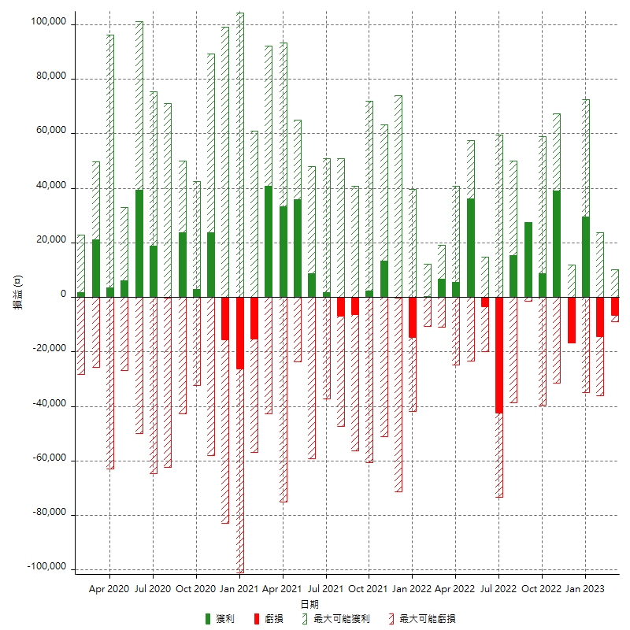

每月獲利和虧損 (%)

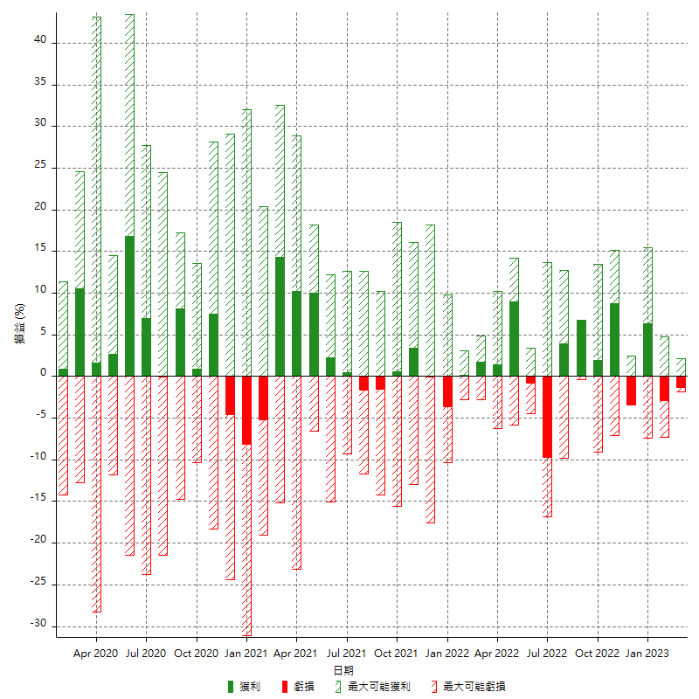

每月累積淨利

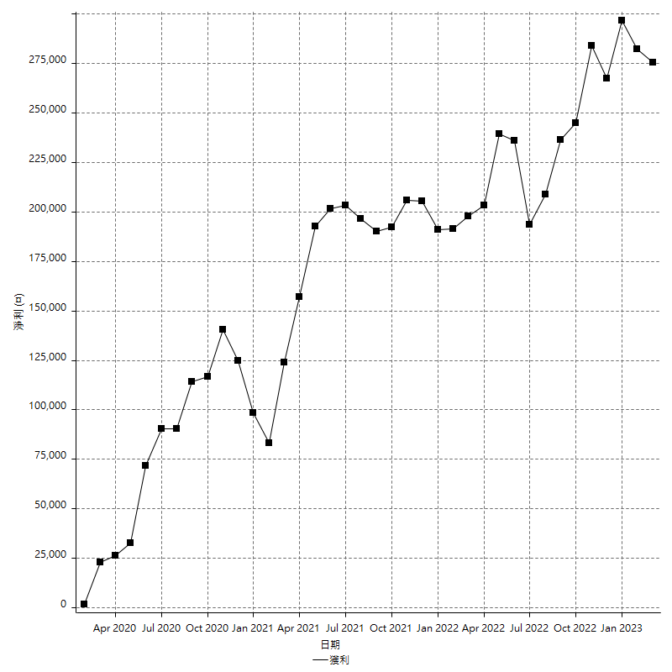

每月平均獲利

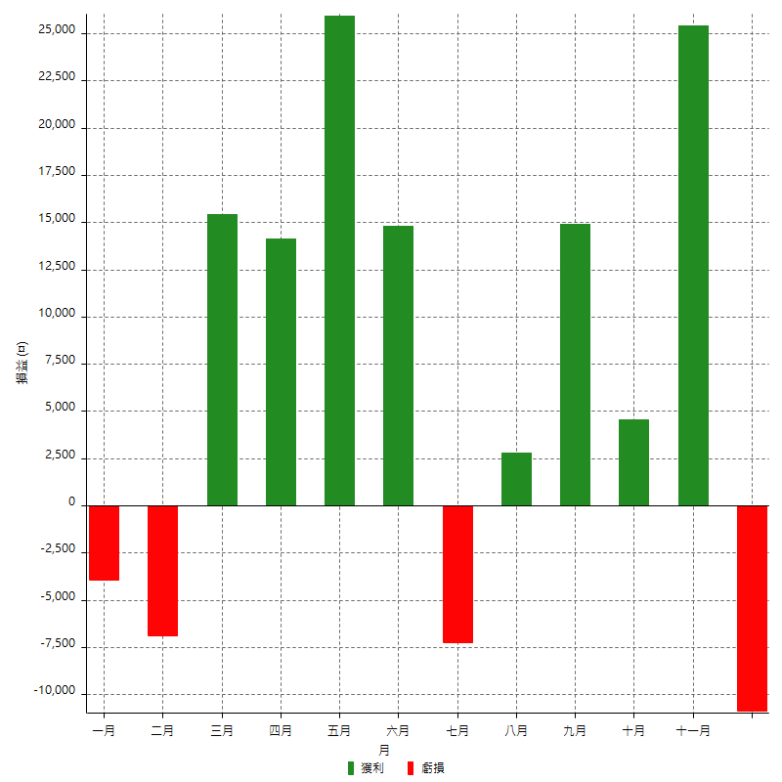

年獲利和虧損

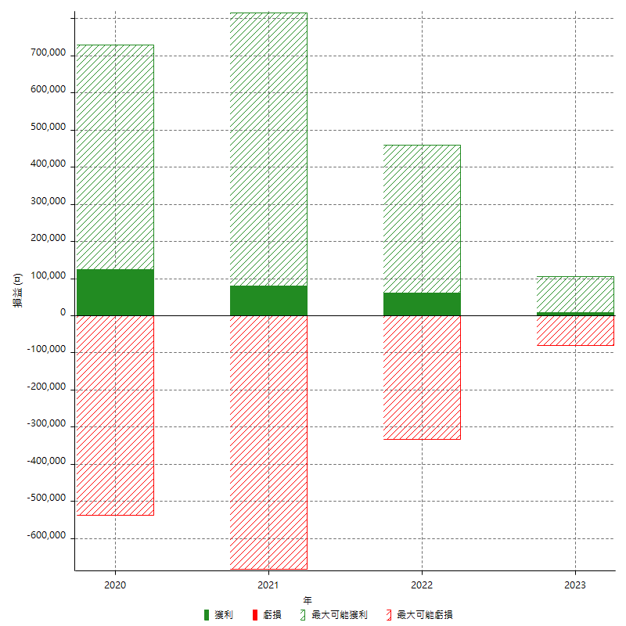

年獲利和虧損 (%)

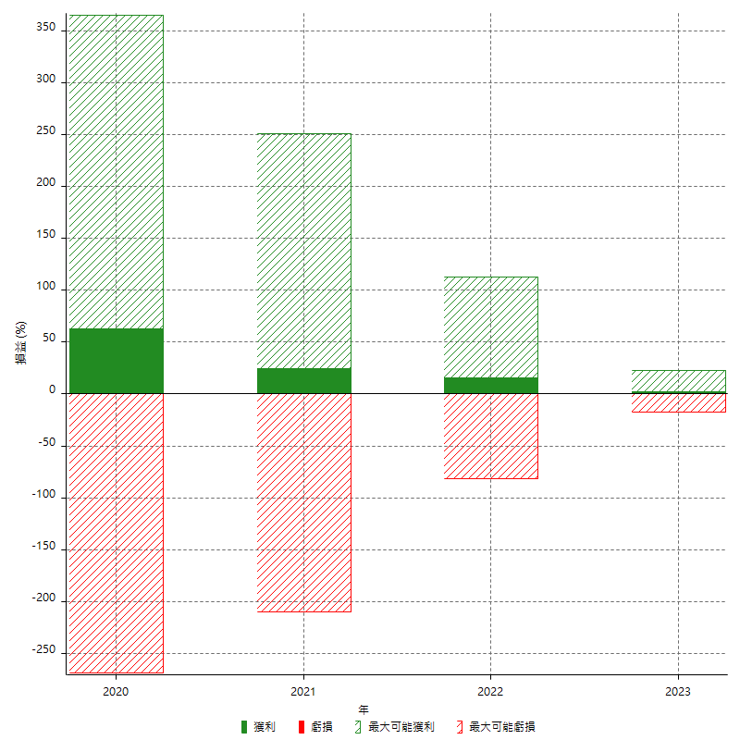

每年累積淨利

